G1
Retour menu
 | Graphique 1 Différence entre le nombre de succursales de l’EEE ouvertes en France et le nombre de succursales françaises ouvertes dans l’EEE - EC, EI et EP

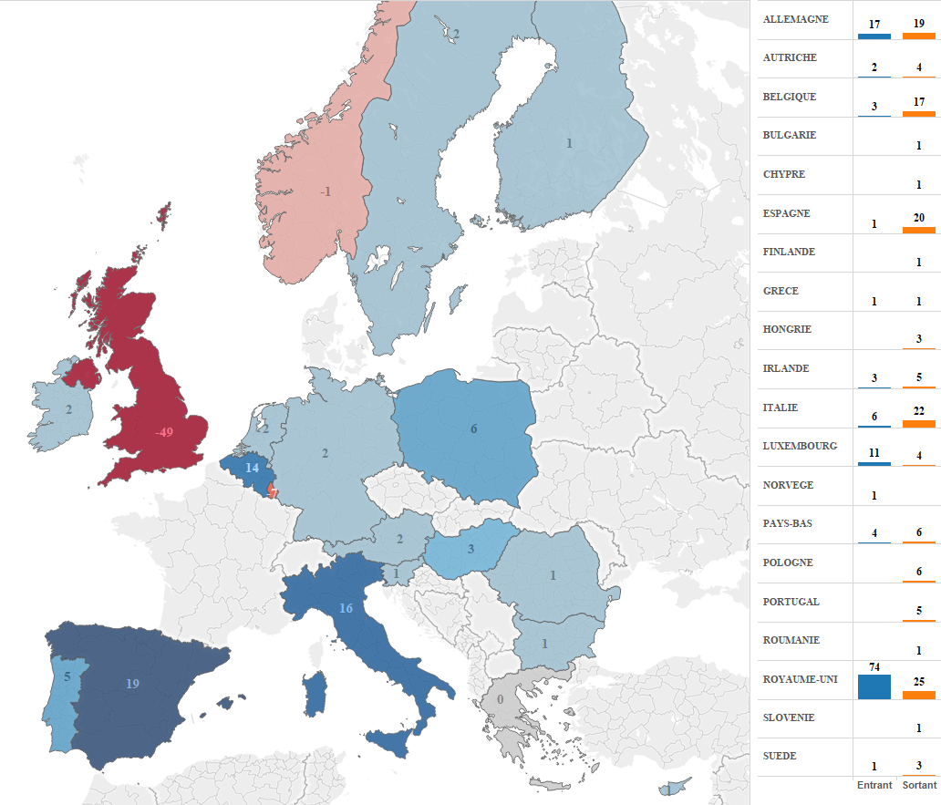

G2
Retour menu
 | Graphique 2 Nombre de déclarations de libre prestation de services (LPS) par des établissements de l’EEE, recensées en France au 31 décembre 2015

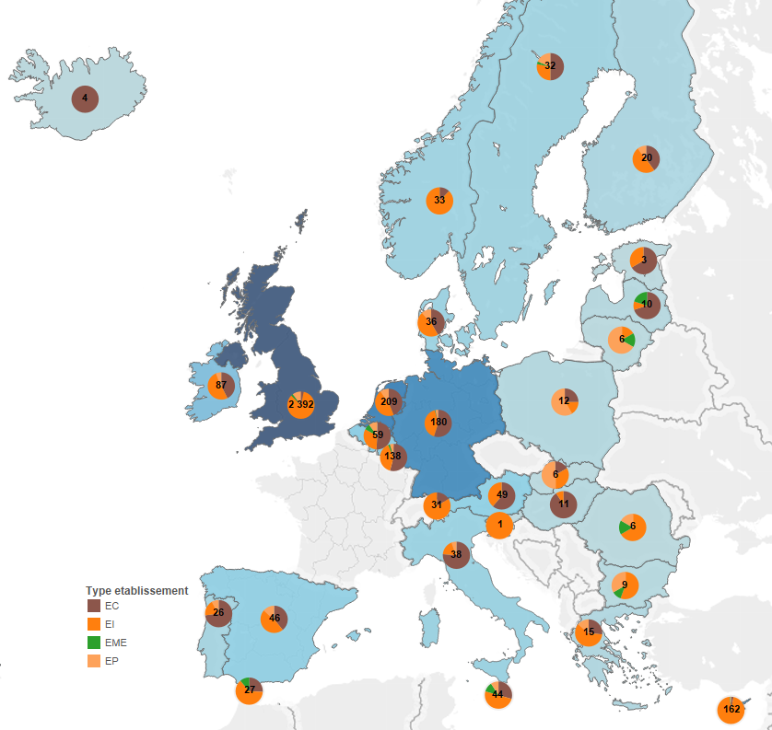
 |  |  | 2014 |  |  |  | Total 2014 | 2015 |  |  |  | Total 2015
 |  | PAYS | EC | EI | EME | EP |  | EC | EI | EME | EP
 |  | ALLEMAGNE | 93 | 67 | 1 | 5 | 166 | 99 | 74 | 1 | 6 | 180
 |  | AUTRICHE | 30 | 20 |  |  | 50 | 30 | 19 |  |  | 49
 |  | BELGIQUE | 29 | 17 | 3 | 5 | 54 | 30 | 19 | 4 | 6 | 59
 |  | BULGARIE |  | 5 | 1 | 2 | 8 |  | 5 | 1 | 3 | 9
 |  | CHYPRE | 5 | 134 |  | 2 | 141 | 5 | 155 | 1 | 1 | 162
 |  | DANEMARK | 15 | 18 |  | 4 | 37 | 15 | 17 |  | 4 | 36
 |  | ESPAGNE | 18 | 22 |  | 4 | 44 | 18 | 22 |  | 6 | 46
 |  | ESTONIE | 1 | 1 |  |  | 2 | 2 | 1 |  |  | 3
 |  | FINLANDE | 9 | 7 |  | 2 | 18 | 8 | 10 |  | 2 | 20
 |  | GIBRALTAR | 7 | 13 | 3 |  | 23 | 7 | 17 | 3 |  | 27
 |  | GRECE | 4 | 9 |  | 2 | 15 | 4 | 9 |  | 2 | 15
 |  | HONGRIE | 10 | 1 |  |  | 11 | 10 | 1 |  |  | 11
 |  | IRLANDE | 37 | 47 |  | 5 | 89 | 37 | 45 |  | 5 | 87
 |  | ISLANDE | 4 |  |  |  | 4 | 4 |  |  |  | 4
 |  | ITALIE | 29 | 7 |  | 2 | 38 | 29 | 7 |  | 2 | 38
 |  | LETTONIE | 7 | 1 | 1 |  | 9 | 7 | 1 | 2 |  | 10
 |  | LIECHTENSTEIN | 6 | 20 |  |  | 26 | 5 | 26 |  |  | 31
 |  | LITUANIE |  | 1 | 1 | 2 | 4 |  | 1 | 1 | 4 | 6
 |  | LUXEMBOURG | 71 | 48 | 4 | 6 | 129 | 75 | 54 | 3 | 6 | 138
 |  | MALTE | 10 | 18 | 3 | 4 | 35 | 13 | 21 | 5 | 4 | 43
 |  | NORVEGE | 4 | 29 |  |  | 33 | 4 | 29 |  |  | 33
 |  | PAYS-BAS | 78 | 93 |  | 15 | 186 | 92 | 96 |  | 20 | 208
 |  | POLOGNE | 3 | 2 |  | 4 | 9 | 3 | 2 |  | 7 | 12
 |  | PORTUGAL | 19 | 5 |  |  | 24 | 19 | 5 |  | 2 | 26
 |  | ROUMANIE |  | 4 | 1 |  | 5 |  | 4 | 1 | 1 | 6
 |  | ROYAUME-UNI | 77 | 1997 | 34 | 203 | 2311 | 78 | 2020 | 52 | 246 | 2396
 |  | SLOVAQUIE | 1 | 2 |  | 2 | 5 | 1 | 2 |  | 3 | 6
 |  | SLOVENIE |  | 1 |  |  | 1 |  | 1 |  |  | 1
 |  | SUEDE | 16 | 9 | 1 | 3 | 29 | 16 | 9 | 1 | 6 | 32
 |  | TCHEQUE, REPUBLIQUE | 1 | 3 |  |  | 4 | 2 | 3 |  | 2 | 7
 |  | Total général | 584 | 2601 | 53 | 272 | 3510 | 613 | 2675 | 75 | 338 | 3701

G3
Retour menu
 | Graphique 3 Nombre de déclarations de LPS en vigueur au 31 décembre 2015

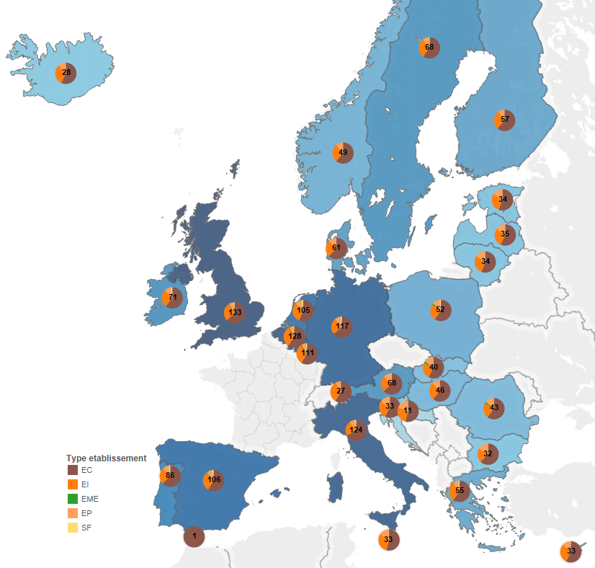
 |  |  | 2014 |  |  |  |  | Total 2014 | 2015 |  |  |  |  | Total 2015
 |  | PAYS | EC | SF | EI | EP | EME |  | EC | SF | EI | EP | EME
 |  | ALLEMAGNE | 77 | 3 | 32 | 6 |  | 118 | 75 | 3 | 30 | 9 |  | 117
 |  | AUTRICHE | 43 | 1 | 19 | 6 |  | 69 | 43 | 1 | 17 | 7 |  | 68
 |  | BELGIQUE | 77 | 2 | 41 | 6 | 1 | 127 | 76 | 2 | 41 | 8 | 1 | 128
 |  | BULGARIE | 21 |  | 7 | 5 |  | 33 | 20 |  | 7 | 5 |  | 32
 |  | CHYPRE | 19 |  | 9 | 4 |  | 32 | 19 |  | 10 | 4 |  | 33
 |  | CROATIE | 5 |  | 1 | 2 |  | 8 | 6 |  | 3 | 2 |  | 11
 |  | DANEMARK | 40 |  | 16 | 6 |  | 62 | 38 |  | 16 | 7 |  | 61
 |  | ESPAGNE | 63 | 3 | 31 | 6 | 1 | 104 | 62 | 3 | 31 | 9 | 1 | 106
 |  | ESTONIE | 20 |  | 10 | 5 |  | 35 | 19 |  | 10 | 5 |  | 34
 |  | FINLANDE | 35 |  | 18 | 5 |  | 58 | 35 |  | 17 | 5 |  | 57
 |  | GIBRALTAR | 1 |  |  |  |  | 1 | 1 |  |  |  |  | 1
 |  | GRECE | 35 | 1 | 18 | 4 |  | 58 | 33 | 1 | 17 | 4 |  | 55
 |  | HONGRIE | 28 |  | 13 | 5 |  | 46 | 28 |  | 13 | 5 |  | 46
 |  | IRLANDE | 45 | 1 | 23 | 5 |  | 74 | 43 | 2 | 20 | 6 |  | 71
 |  | ISLANDE | 16 |  | 9 | 3 |  | 28 | 16 |  | 9 | 3 |  | 28
 |  | ITALIE | 88 | 3 | 30 | 6 |  | 127 | 83 | 3 | 29 | 9 |  | 124
 |  | LETTONIE | 20 |  | 10 | 5 |  | 35 | 20 |  | 10 | 5 |  | 35
 |  | LIECHTENSTEIN | 18 |  | 10 | 2 |  | 30 | 16 |  | 9 | 2 |  | 27
 |  | LITUANIE | 19 |  | 10 | 5 |  | 34 | 19 |  | 10 | 5 |  | 34
 |  | LUXEMBOURG | 68 | 2 | 35 | 6 | 1 | 112 | 66 | 2 | 34 | 8 | 1 | 111
 |  | MALTE | 18 |  | 10 | 4 |  | 32 | 18 |  | 10 | 5 |  | 33
 |  | NORVEGE | 30 |  | 14 | 4 |  | 48 | 30 |  | 14 | 5 |  | 49
 |  | PAYS-BAS | 61 | 2 | 35 | 6 |  | 104 | 59 | 3 | 34 | 9 |  | 105
 |  | POLOGNE | 31 | 1 | 13 | 5 | 1 | 51 | 31 | 1 | 13 | 6 | 1 | 52
 |  | PORTUGAL | 54 | 1 | 26 | 5 |  | 86 | 54 | 2 | 23 | 7 |  | 86
 |  | ROUMANIE | 26 |  | 10 | 6 | 1 | 43 | 26 |  | 10 | 6 | 1 | 43
 |  | ROYAUME-UNI | 87 | 2 | 40 | 6 | 1 | 136 | 83 | 3 | 37 | 9 | 1 | 133
 |  | SLOVAQUIE | 24 |  | 10 | 6 | 1 | 41 | 23 |  | 10 | 6 | 1 | 40
 |  | SLOVENIE | 18 |  | 9 | 5 |  | 32 | 19 |  | 9 | 5 |  | 33
 |  | SUEDE | 40 | 1 | 21 | 5 |  | 67 | 41 | 1 | 20 | 6 |  | 68
 |  | TCHEQUE, REPUBLIQUE | 26 |  | 13 | 6 |  | 45 | 26 |  | 13 | 6 |  | 45
 |  | Total général | 1153 | 23 | 543 | 150 | 7 | 1876 | 1128 | 27 | 526 | 178 | 7 | 1866

G4
Retour menu
 | Graphique 4 La concentration du système bancaire, en pourcentage du total de bilan

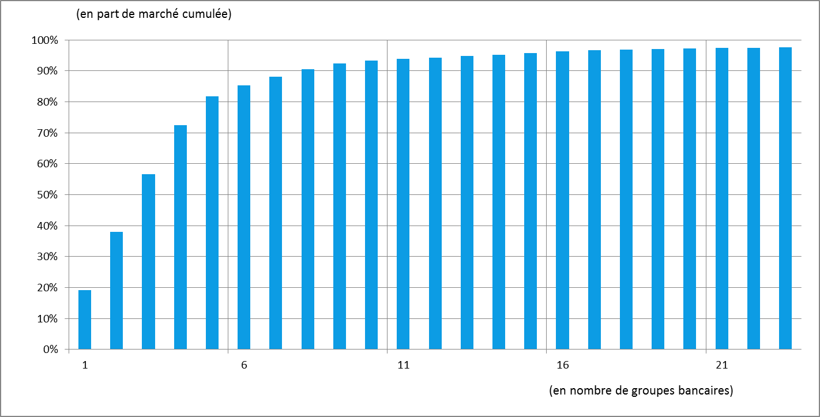

G5
Retour menu
 | Graphique 5 Évolution des actifs de la population des groupes

 |  | Encours
 |  | 6 grands groupes |  |  |  | Autres groupes
 |  | 2012 | 2013 | 2014 | 2015 | 2012 | 2013 | 2014 | 2015
 | Prêts et créances | 3,171 | 3,119 | 3,193 | 3,279 | 358 | 393 | 347 | 335
 | Actifs financiers détenus à des fins de négociation | 1,837 | 1,481 | 1,720 | 1,470 | 147 | 119 | 139 | 103
 | Actifs financiers désignés à la juste valeur par le biais du compte de résultat | 124 | 120 | 106 | 85 | 1 | 1 | 1 | 1
 | Actifs financiers disponibles à la vente | 379 | 380 | 441 | 455 | 48 | 43 | 43 | 41
 | Placement détenus jusqu'à leur échéance | 57 | 56 | 74 | 71 | 6 | 8 | 8 | 8
 | Trésorerie et comptes à vue auprès de banques centrales | 319 | 343 | 392 | 417 | 13 | 15 | 11 | 18
 | Couverture du risque de taux d'intérêt - Dérivés et éléments couverts | 88 | 61 | 95 | 83 | 11 | 13 | 18 | 15
 | Variations de la juste valeur des éléments couverts d'un portefeuille couvert contre le risque de taux d'intérêt | 38 | 26 | 40 | 33 | 4 | 3 | 6 | 5
 | Autres actifs | 316 | 278 | 299 | 282 | 103 | 13 | 65 | 54
 | Investissements dans des filiales, coentreprises et entreprises associées | 51 | 51 | 56 | 55 | 0 | 1 | 1 | 2
 | Actifs corporels | 50 | 50 | 51 | 57 | 2 | 1 | 2 | 2
 | Immobilisations incorporelles | 46 | 44 | 44 | 45 | 1 | 1 | 1 | 1
 | Actifs d'impôt | 32 | 33 | 32 | 31 | 1 | 1 | 1 | 1
 | Total | 6,509 | 6,042 | 6,544 | 6,363 | 697 | 613 | 644 | 585
 | Source : FINREP - F01.01, Population CBD

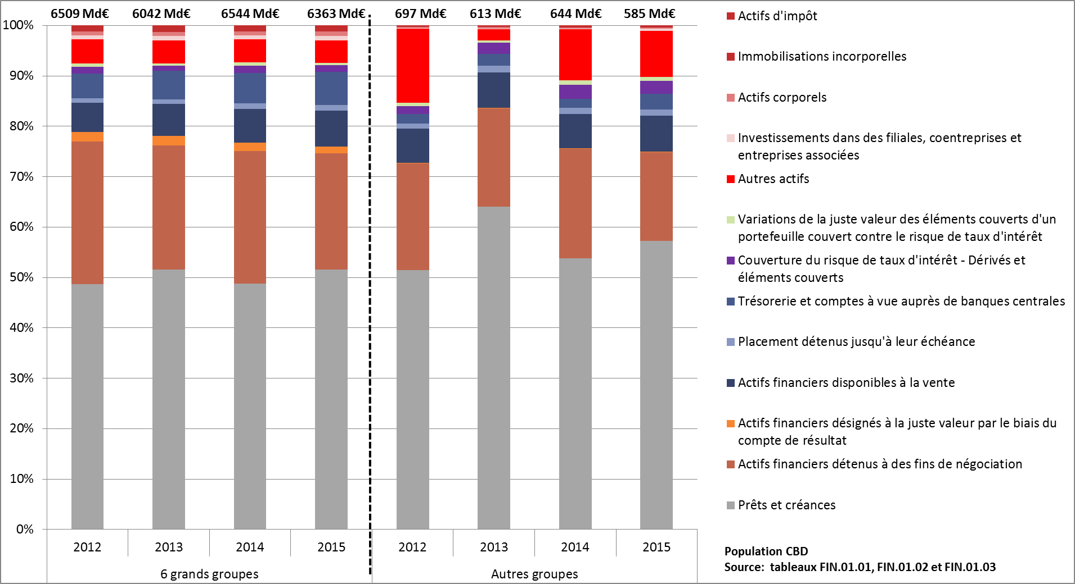

G7_v10
Retour menu
 | Graphique 7 Bilan ventilé par devises
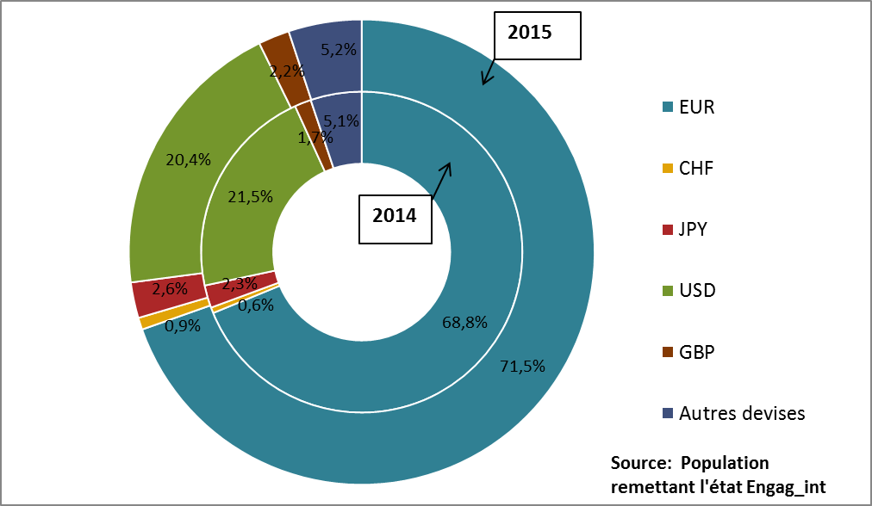
 |  |  | 2014 | 2015
 |  | EUR | 68.8% | 71.5%
 |  | CHF | 0.6% | 0.9%
 |  | JPY | 2.3% | 2.6%
 |  | USD | 21.5% | 20.4%
 |  | GBP | 1.7% | 2.2%
 |  | Autres devises | 5.1% | 5.2%

G8
Retour menu
 | Graphique 8 Ventilation des actifs sur contreparties étrangères en risque immédiat

 |  | 2014 | 2015
 | Etat | 12.9% | 11.8%
 | Banque centrale, institut d'emission | 12.3% | 10.8%
 | Autres administrations publiques | 6.6% | 7.6%
 | Etablissements de crédit | 17.7% | 17.9%
 | Clientèle financière y compris OPC monétaires | 9.5% | 9.1%
 | Clientèle de détail | 14.4% | 15.1%
 | Entreprises | 26.6% | 27.6%
 | Source : Engag-int

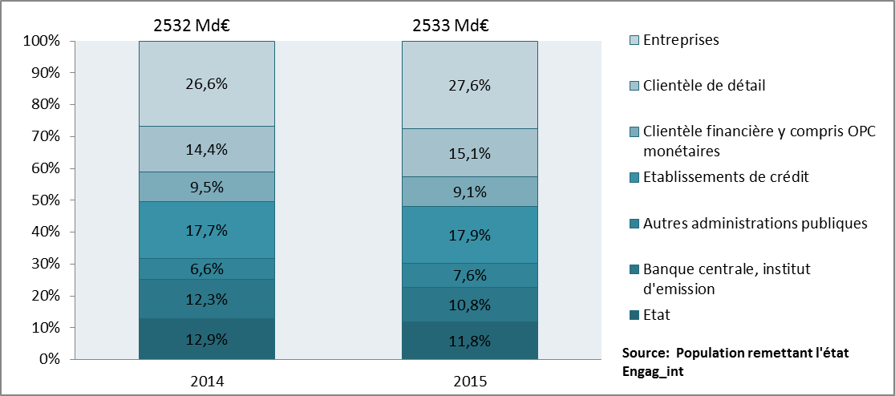

G9_v4
Retour menu
 | Graphique 9 Les composantes de l’actif

 | Source : | Données sociales BAFI (états 4000/4100) et SURFI (état Situation)
 |  | A partir juin 2010 données SURFI |  |  |  |  | Variation 2015/2014
 | de 1993 à juin 2010 | 2011 | 2012 | 2013 | 2014

 |  | Présentation de l'état *:
 |  | http://www.banque-france.fr/e-surfi/fiches/htm/SITUATION.htm

 | Activité : | Ensemble de l'activité
 | Population : | Ensemble des établissements de crédit

 | * L'état ici présenté est celui actuellement en vigueur comme pour tous les onglets présentant des données sociales.

 | En milliards d'euros | 2006-12-31 | 2007-12-31 | 2008-12-01 | 2009-12-31 | 2010-12-31 | 2011-12-31 | 2012-12-31 | 2013-12-31 | 2014-12-31 | 2015-12-31
 | Opérations de trésorerie et interbancaires | 1,170 | 1,428 | 1,655 | 1,727 | 1,684 | 1,958 | 1,995 | 1,962 | 1,958 | 2,013
 | Crédits à la clientèle | 1,844 | 2,142 | 2,288 | 2,218 | 2,393 | 2,434 | 2,409 | 2,386 | 2,411 | 2,485
 | Opérations sur titres | 2,203 | 2,540 | 2,509 | 2,224 | 2,303 | 2,251 | 2,177 | 2,196 | 2,586 | 2,507
 | Valeurs immobilisées | 411 | 430 | 457 | 481 | 496 | 490 | 485 | 446 | 451 | 467
 | Divers | 412 | 522 | 752 | 858 | 953 | 1,215 | 1,324 | 970 | 1,079 | 1,004
 | Total | 6,041 | 7,061 | 7,662 | 7,508 | 7,830 | 8,349 | 8,390 | 7,960 | 8,484 | 8,474

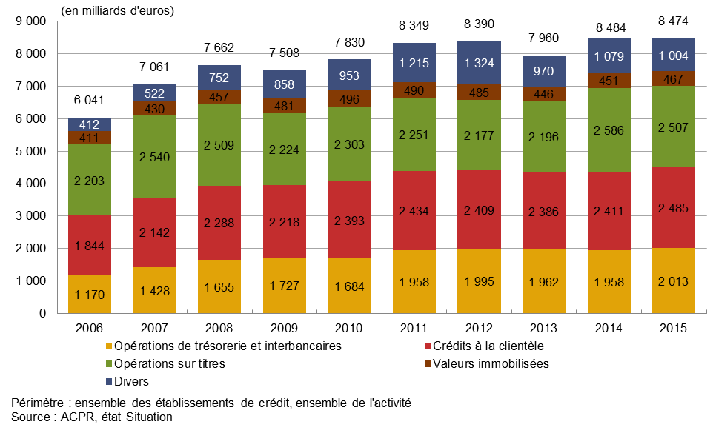

 | POUR VIGNETTE
 | Comparaison actif / passif
 |  | ACTIF |  | PASSIF
 | En milliards d'euros | 2014-12-31 | 2015-12-31 | 2014-12-31 | 2015-12-31
 | Opérations de trésorerie et interbancaires | 1,958 | 2,013 | 1,553 | 1,572
 | Opérations avec la clientèle (crédits / dépôts) | 2,411 | 2,485 | 2,389 | 2,569
 | Opérations sur titres | 2,586 | 2,507 | 2,903 | 2,730
 | Valeurs immobilisées | 451 | 467
 | Provisions, capitaux propres et report nouveau |  |  | 595 | 620
 | Divers | 1,079 | 1,004 | 1,044 | 983
 | Total | 8,484 | 8,474 | 8,484 | 8,474

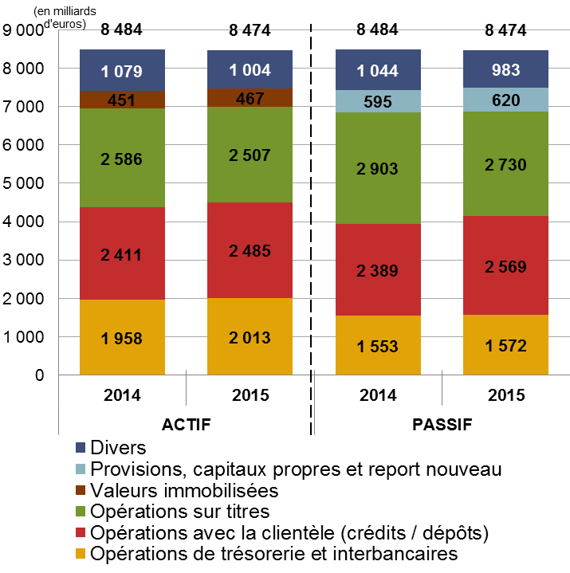

G10
Retour menu
 | Graphique 10 Les composantes du passif

 | Source : | Données sociales BAFI (états 4000/4100) et SURFI (état Situation)
 |  | A partir juin 2010 données SURFI

 |  | Présentation de l'état:
 |  | http://www.banque-france.fr/e-surfi/fiches/htm/SITUATION.htm

 | Activité : | Ensemble de l'activité (toutes zones et Résidents non résidents)
 | Population : | Ensemble des établissements de crédit

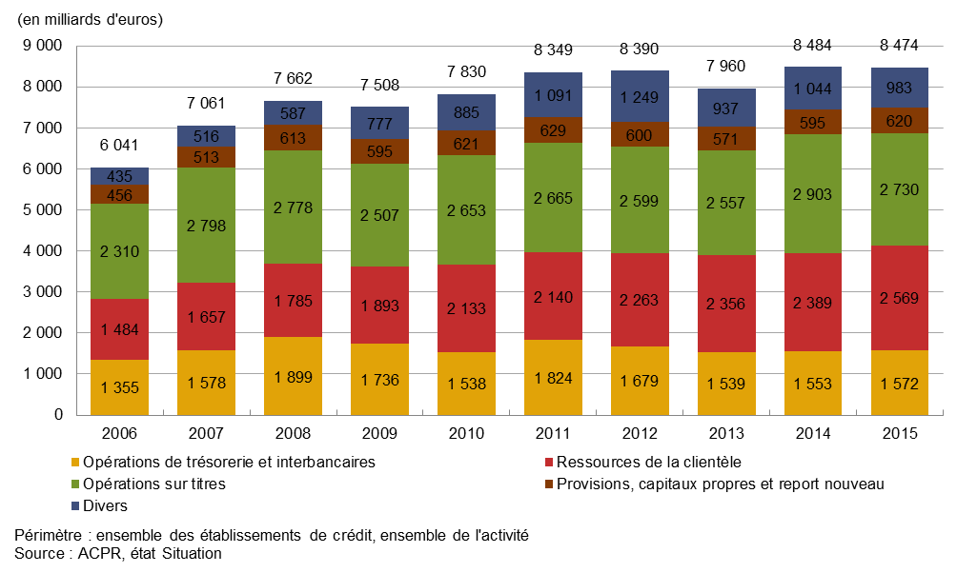

 | En milliards d'euros | 2006-12-31 | 2007-12-31 | 2008-12-01 | 2009-12-31 | 2010-12-31 | 2011-12-31 | 2012-12-31 | 2013-12-31 | 2014-12-31 | 2015-12-31
 | Opérations de trésorerie et interbancaires | 1,355 | 1,578 | 1,899 | 1,736 | 1,538 | 1,824 | 1,679 | 1,539 | 1,553 | 1,572
 | Ressources de la clientèle | 1,484 | 1,657 | 1,785 | 1,893 | 2,133 | 2,140 | 2,263 | 2,356 | 2,389 | 2,569
 | Opérations sur titres | 2,310 | 2,798 | 2,778 | 2,507 | 2,653 | 2,665 | 2,599 | 2,557 | 2,903 | 2,730
 | Provisions, capitaux propres et report nouveau | 456 | 513 | 613 | 595 | 621 | 629 | 600 | 571 | 595 | 620
 | Divers | 435 | 516 | 587 | 777 | 885 | 1,091 | 1,249 | 937 | 1,044 | 983
 | Total | 6,041 | 7,061 | 7,662 | 7,508 | 7,830 | 8,349 | 8,390 | 7,960 | 8,484 | 8,474

G11
Retour menu
 | Graphique 11 Évolution du total de bilan des établissements de crédit

 | En milliards d'euros | 2005-12-31 | 2006-12-31 | 2007-12-31 | 2008-12-01 | 2009-12-31 | 2010-12-31 | 2011-12-31 | 2012-12-31 | 2013-12-31 | 2014-12-31 | 2015-12-31
 | Activité en France | 4,754 | 5,435 | 6,372 | 6,844 | 6,860 | 7,205 | 7,893 | 7,540 | 7,441 | 7,869 | 7,817
 | Ensemble de l'activité | 5,275 | 6,041 | 7,061 | 7,662 | 7,508 | 7,832 | 8,349 | 8,390 | 7,960 | 8,484 | 8,474

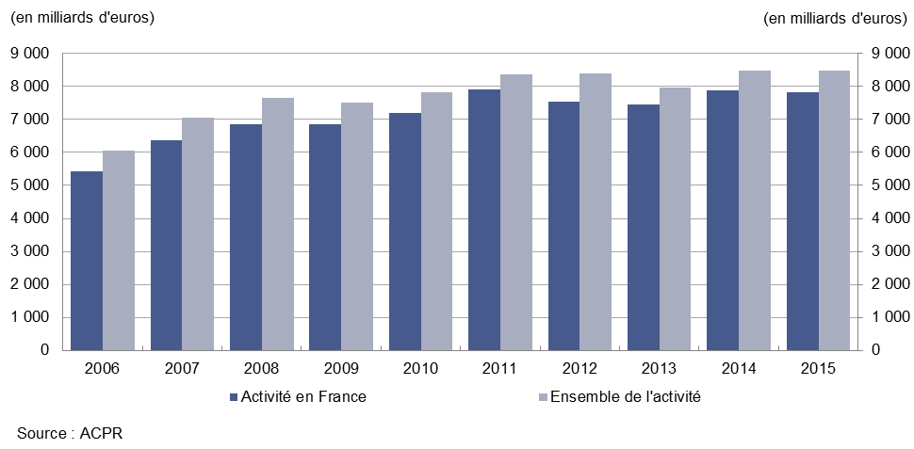

G12_v6
Retour menu
 | Graphique 12 Les opérations de crédit à la clientèle non financière résidente par type de crédit au bilan des banques

 | Source : | Données sociales BAFI (état 4014 et 4015) et SURFI (état CLIENT_RE et CLIENT_NR actifs)
 |  | A partir juin 2010 données SURFI

 |  | Présentation des états
 |  | http://www.banque-france.fr/e-surfi/fiches/htm/CLIENT-RE.htm
 |  | http://www.banque-france.fr/e-surfi/fiches/htm/CLIENT-NR.htm

 | Activité : | Ensemble de l'activité France
 | Population : | Ensemble des établissements de crédit

 |  | Concours à l'économie par type de crédit
 |  | en milliards d'euros | 2007-12-31 | 2008-12-01 | 2009-12-31 | 2010-12-31 | 2011-12-31 | 2012-12-31 | 2013-12-31 | 2014-12-31 | 2015-12-31
 |  | Crédits à l'habitat | 729.5 | 781.8 | 811.0 | 888.0 | 941.5 | 967.1 | 998.1 | 975.6 | 1,002.6
 |  | Crédits à l'équipement | 413.3 | 461.2 | 484.9 | 507.8 | 538.4 | 547.1 | 546.8 | 552.0 | 566.9
 |  | Crédits de trésorerie | 333.1 | 358.8 | 324.4 | 334.1 | 331.2 | 310.1 | 286.5 | 294.0 | 316.6
 |  | Crédit-bail | 66.0 | 70.3 | 70.9 | 73.6 | 75.9 | 75.3 | 74.7 | 76.6 | 79.1
 |  | Cptes ordinaires débiteurs | 57.5 | 55.1 | 49.7 | 52.5 | 53.6 | 54.4 | 51.2 | 51.6 | 52.9
 |  | Crédits export | 18.9 | 22.8 | 26.5 | 34.4 | 38.4 | 38.5 | 32.6 | 31.8 | 32.3
 |  | Créances commerciales | 26.8 | 24.7 | 23.3 | 23.8 | 25.3 | 22.8 | 25.0 | 25.1 | 25.5
 |  | Autres crédits | 96.7 | 105.9 | 94.4 | 94.6 | 99.1 | 98.2 | 98.1 | 100.1 | 96.6
 |  | Total des concours | 1741.8 | 1880.6 | 1885.1 | 2,008.0 | 2,103.3 | 2,113.5 | 2,112.9 | 2,106.7 | 2,172.5

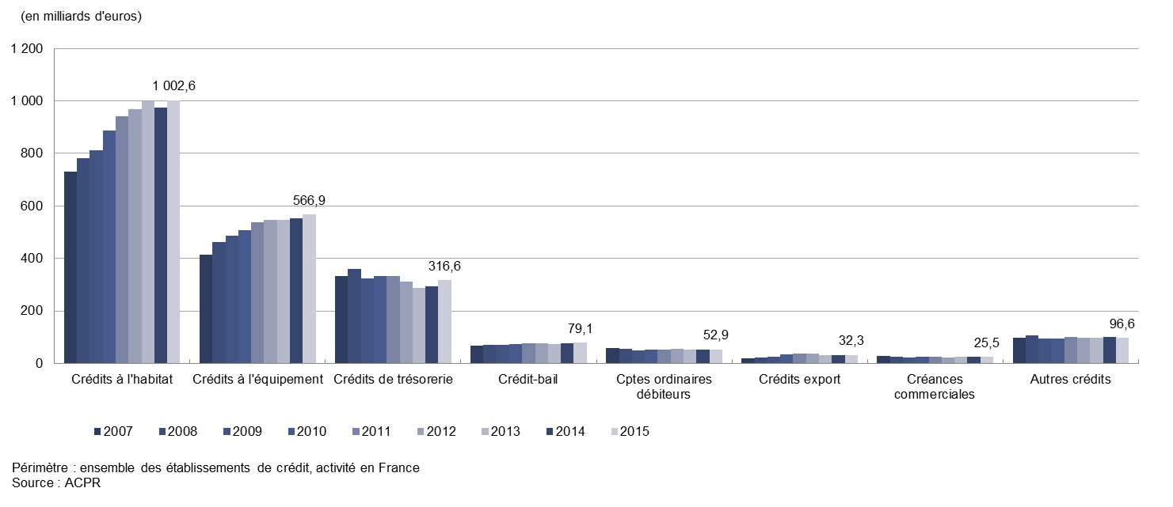

 | vignette

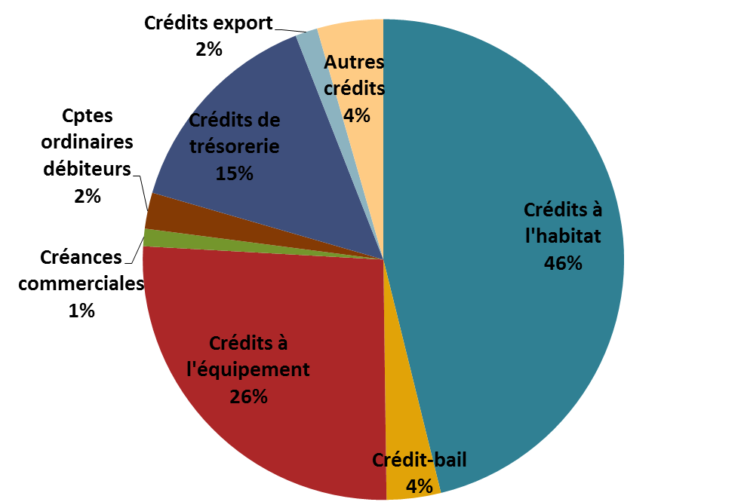

 |  |  |  |  |  |  |  | en milliards d'euros | 2015
 |  |  |  |  |  |  |  | Crédits à l'habitat | 1,003
 |  |  |  |  |  |  |  | Crédit-bail | 79
 |  |  |  |  |  |  |  | Crédits à l'équipement | 567
 |  |  |  |  |  |  |  | Créances commerciales | 25
 |  |  |  |  |  |  |  | Cptes ordinaires débiteurs | 53
 |  |  |  |  |  |  |  | Crédits de trésorerie | 317
 |  |  |  |  |  |  |  | Crédits export | 32
 |  |  |  |  |  |  |  | Autres crédits | 97
 |  |  |  |  |  |  |  | Total des concours | 2,172

G13
Retour menu
 | Graphique 13 Les opérations de crédits à la clientèle non financière par catégorie d’agents

 | Source : | Données sociales BAFI (état 4014 et 4015) et SURFI (état CLIENT_RE et CLIENT_NR)
 |  | A partir juin 2010 données SURFI

 |  | Présentation des états
 |  | http://www.banque-france.fr/e-surfi/fiches/htm/CLIENT-RE.htm
 |  | http://www.banque-france.fr/e-surfi/fiches/htm/CLIENT-NR.htm

 | Activité | Ensemble de l'activité métropolitaine
 | Population | Ensemble des établissements de crédit

 | Ensemble des établissements de crédit, activité métropolitaine
 | Concours à l'économie par type d'agent

 |  | 2006-12-01 | 2007-12-01 | 2008-12-01 | 2009-12-01 | 2010-12-01 | 2011-12-01 | 2012-12-01 | 2013-12-02 | 2014-12-03 | 2015-12-04
 | Ménages | 750.1 | 831.2 | 879.6 | 902.5 | 976.1 | 1,023.7 | 1,044.4 | 1,068.5 | 1,035.9 | 1,076.2
 | Sociétés non financières | 518.9 | 597.2 | 660.0 | 635.1 | 648.8 | 677.8 | 669.4 | 659.8 | 676.3 | 709.6
 | Administrations publiques | 140.2 | 148.7 | 157.3 | 170.6 | 182.4 | 183.2 | 188.7 | 188.5 | 150.3 | 143.7
 | Assurances | 7.6 | 7.2 | 9.8 | 8.5 | 8.4 | 11.0 | 9.2 | 9.7 | 8.6 | 9.4
 | Non-résidents | 119.7 | 157.5 | 174.5 | 168.4 | 195.2 | 209.3 | 202.1 | 187.8 | 192.0 | 199.1
 | Total | 1,536.5 | 1,741.8 | 1,881.1 | 1,885.1 | 2,011.0 | 2,105.0 | 2,113.8 | 2,114.3 | 2,063.2 | 2,137.9

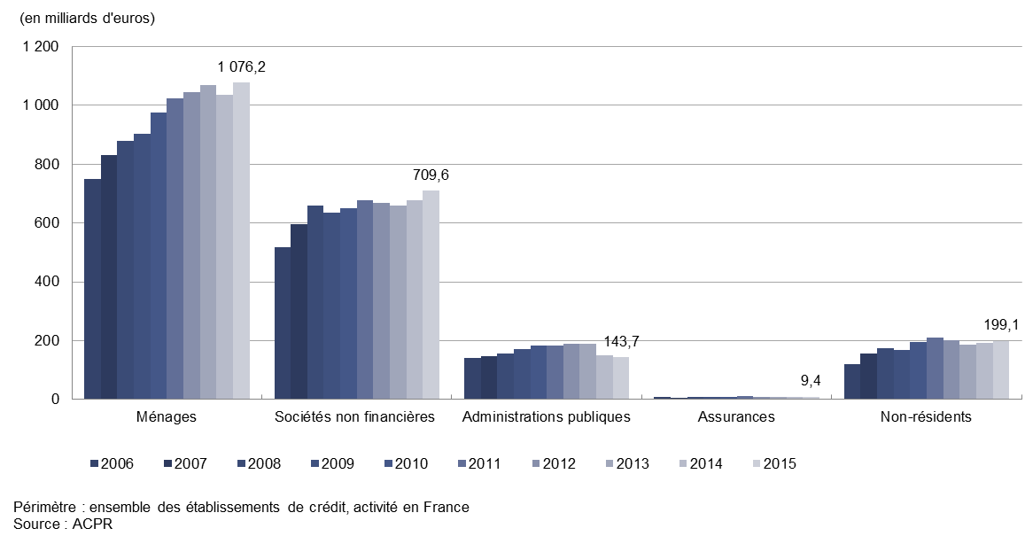

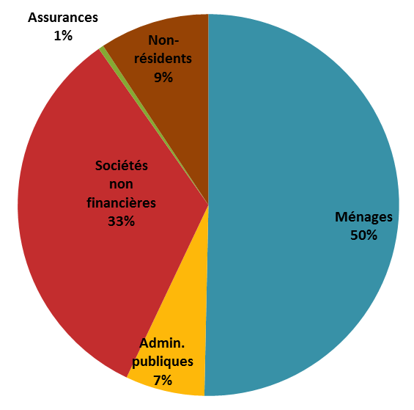

 | Contrepartie | 2015
 | Ménages | 1,076.2
 | Administrations publiques | 143.7
 | Sociétés non financières | 709.6
 | Assurances | 9.4
 | Non-résidents | 199.1
 | Total | 2,137.9

G14
Retour menu
 | Graphique 14 Les ressources de la clientèle

 | Source : | BAFI (états 4000/4100) et SURFI (état Situation)
 |  | A partir juin 2010 données SURFI

 |  | Présentation de l'état:
 |  | http://www.banque-france.fr/e-surfi/fiches/htm/SITUATION.htm

 | Activité : | Ensemble de l'activité (toutes zones et Résidents non résidents)
 | Population : | Ensemble des établissements de crédit

 | Les ressources de la clientèle
 | En milliards d'euros | 2006-12-31 | 2007-12-31 | 2008-12-01 | 2009-12-31 | 2010-12-31 | 2011-12-31 | 2012-12-31 | 2013-12-31 | 2014-12-31 | 2015-12-31
 | Total ressources clientèle | 1,484 | 1,657 | 1,785 | 1,893 | 2,134 | 2,140 | 2,263 | 2,356 | 2,389 | 2,569
 | Comptes d'épargne à régime spécial | 634 | 631 | 646 | 729 | 755 | 799 | 857 | 883 | 898 | 918
 | Comptes ordinaires créditeurs | 455 | 503 | 520 | 524 | 578 | 604 | 634 | 678 | 753 | 881
 | Comptes à terme | 247 | 310 | 338 | 302 | 332 | 329 | 371 | 401 | 424 | 454
 | Clientèle financière | 120 | 182 | 244 | 307 | 434 | 375 | 370 | 361 | 281 | 278
 | Autres | 28 | 32 | 37 | 32 | 35 | 32 | 31 | 33 | 36 | 38

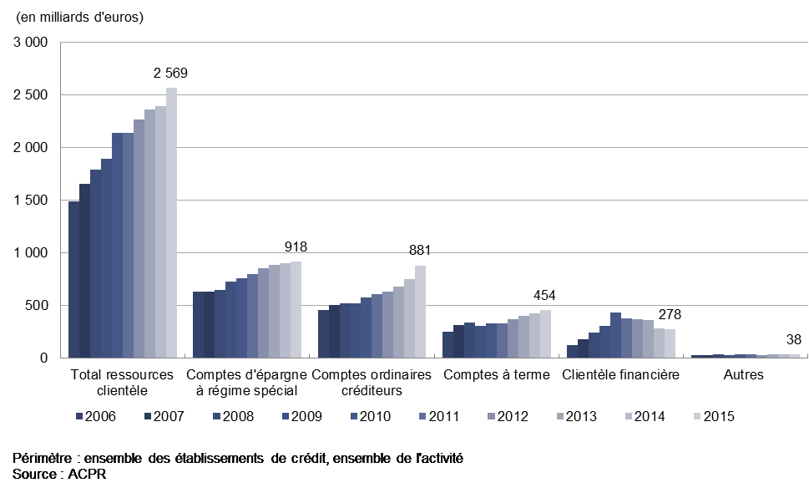

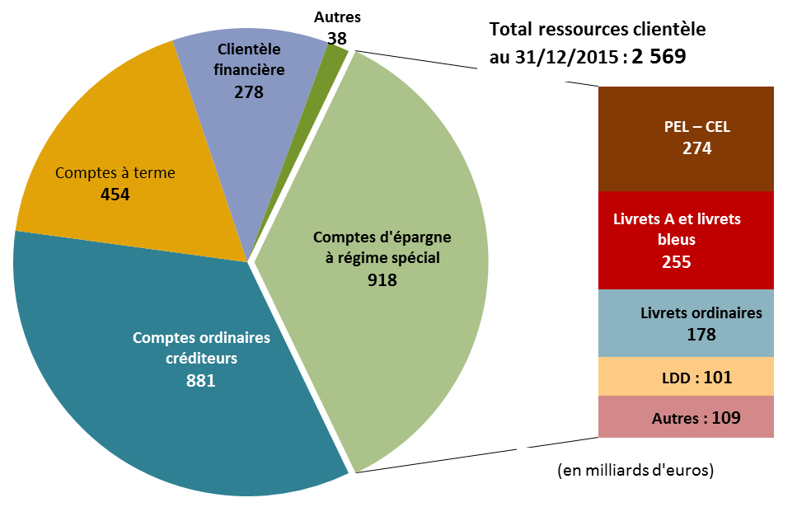

 | Graph en secteurs

 | Total ressources clientèle | 2,569
 | Comptes ordinaires créditeurs | 880.6
 | Comptes à terme | 453.8
 | Clientèle financière | 277.7
 | Autres | 38.5
 | PEL – CEL | 274.4
 | Livrets A et livrets bleus | 255.5
 | Livrets ordinaires | 177.8
 | LDD | 101.1
 | Autres comptes d'épargne à régime spécial | 109.2

G15
Retour menu
 | Graphique 15 L’épargne règlementée

 | Source : | BAFI (état 4014 et 4015) et SURFI (état CLIENT_RE et CLIENT_NR passifs)
 |  | A partir juin 2010 données SURFI

 |  | Présentation des états
 |  | http://www.banque-france.fr/e-surfi/fiches/htm/CLIENT-RE.htm
 |  | http://www.banque-france.fr/e-surfi/fiches/htm/CLIENT-NR.htm

 | Activité : | Activité en France
 | Population : | Ensemble des établissements de crédit

 | Les comptes d'épargne à régime spécial

 | En milliards d'euros | 2004-12-31 | 2005-12-31 | 2006-12-31 | 2007-12-31 | 2008-12-01 | 2009-12-31 | 2010-12-31 | 2011-12-31 | 2012-12-31 | 2013-12-31 | 2014-12-31 | 2015-12-31
 | Livrets A et bleus | 82.1 | 81.7 | 84.7 | 89.5 | 105.1 | 182.8 | 195.1 | 216.5 | 249.6 | 265.9 | 262.8 | 255.5
 | PEL – CEL | 233.3 | 265.7 | 245.7 | 229.6 | 206.4 | 211.5 | 221.3 | 225.7 | 226.7 | 234.7 | 251.2 | 274.4
 | Livrets ordinaires | 101.3 | 117.6 | 131.9 | 131.0 | 148.9 | 151.0 | 167.5 | 187.2 | 187.2 | 179.7 | 177.1 | 177.8
 | Livrets de développement durable | 43.3 | 46.9 | 50.9 | 62.9 | 70.0 | 68.9 | 68.1 | 69.5 | 92.2 | 100.9 | 102.1 | 101.1
 | Livrets d'épargne populaire | 43.8 | 56.6 | 58.0 | 60.4 | 61.8 | 58.1 | 54.4 | 52.5 | 51.7 | 48.3 | 46.5 | 45.8
 | Plans épargne populaire | 41.4 | 39.2 | 35.1 | 32.6 | 29.4 | 29.1 | 26.8 | 24.6 | 24.3 | 23.2 | 22.3 | 21.4
 | Livrets jeunes | 4.9 | 6.3 | 6.7 | 7.1 | 7.4 | 7.2 | 7.1 | 7.0 | 7.0 | 6.9 | 6.8 | 6.6
 | Autres comptes d'ép. à régime spécial | 4.8 | 5.8 | 7.3 | 7.9 | 6.4 | 7.1 | 7.1 | 7.4 | 7.7 | 8.4 | 8.6 | 9.6
 | somme | 554.9 | 619.9 | 620.3 | 620.9 | 635.4 | 715.7 | 747.4 | 790.3 | 846.3 | 868.0 | 877.3 | 892.3

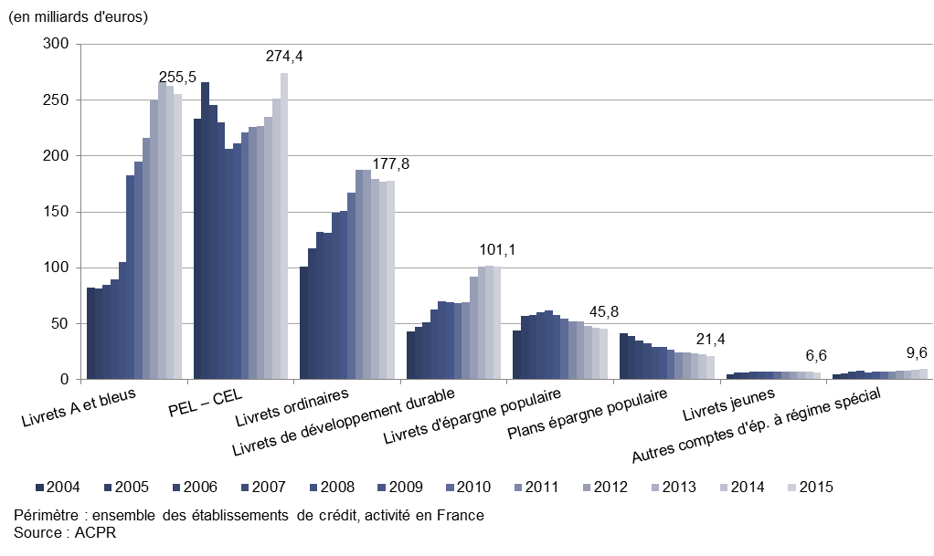

 |  |  |  |  |  |  |  |  |  |  |  |  |  | 9.3

G16_v8
Retour menu
 | Graphique 16 Composition du PNB de l’ensemble du secteur bancaire français

 |  | Divers - 6 grands groupes | Divers - Autres groupes | Commissions - 6 grands groupes | Commissions - Autres groupes | Marge nette d'intérêt - 6 grands groupes | Marge nette d'intérêt - Autres groupes | PNB - Banques solo | PNB - 6 grands groupes | PNB - Autres groupes | PNB - TOT
 | 2012 | 18.6 | 1.4 | 42.8 | 2.6 | 69.6 | 2.8 | 7.6 | 131.0 | 6.8 | 145.5
 | 2013 | 21.3 | 0.7 | 43.0 | 2.6 | 67.3 | 4.1 | 7.6 | 131.6 | 7.4 | 146.6
 | 2014 | 23.4 | 0.1 | 43.8 | 2.6 | 66.3 | 4.0 | 7.8 | 133.5 | 6.7 | 148.0
 | 2015 | 28.9 | 1.5 | 46.6 | 2.7 | 66.3 | 4.0 | 8.5 | 141.8 | 8.2 | 158.5

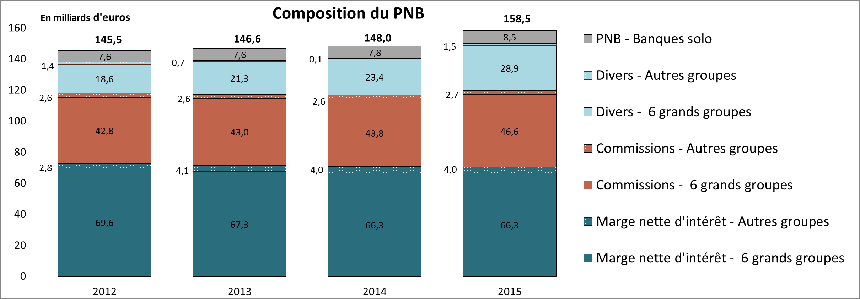

 | Vignette

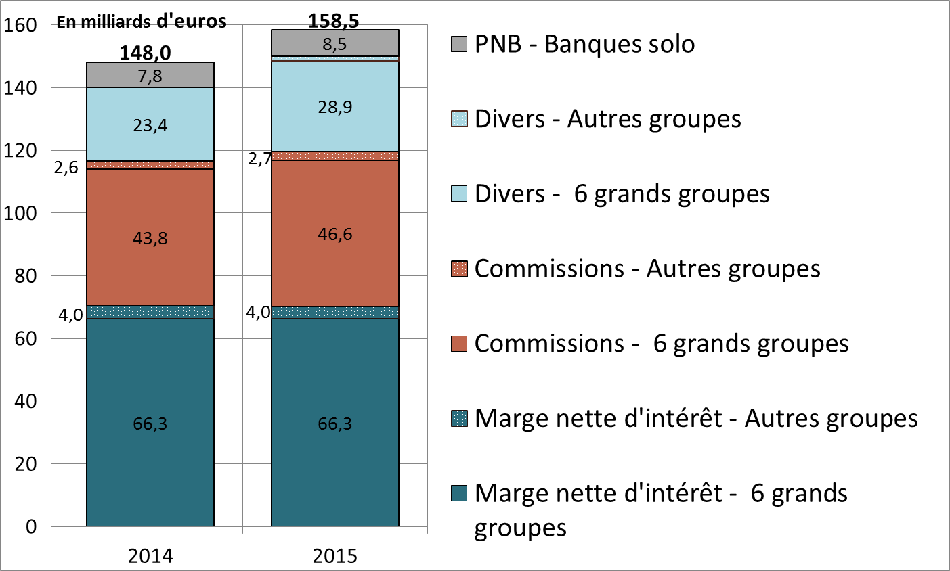

G17
Retour menu
 | Graphique 17 Coefficient net d’exploitation

 | Coefficient d'exploitation | 2014 | 2015
 | secteur bancaire français | 69.5% | 68.4%
 | 6 grands groupes | 69.3% | 68.4%
 | Autres groupes | 74.8% | 64.0%
 | Banques solo | 69.0% | 71.8%

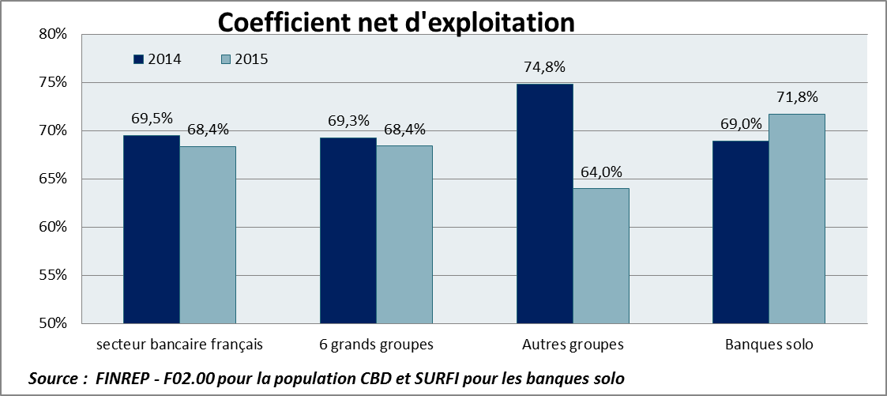

Coefficient net d'exploitation

G18
Retour menu
 | Graphique 18 Résultat net / capitaux propres (Return on Equity = ROE)

 |  | ROE
 |  | 2012 | 2013 | 2014 | 2015
 | 6 grands groupes | 3.1% | 5.9% | 4.5% | 6.7%
 | Autres groupes | -2.8% | 1.9% | 3.4% | 8.8%
 | Banques solo | 4.5% | 2.9% | 4.6% | 2.4%
 | Secteur bancaire français | 2.9% | 5.4% | 4.4% | 6.5%
 | Source : FINREP - F2.00 et F01.03, Population CBD, remise des établissements
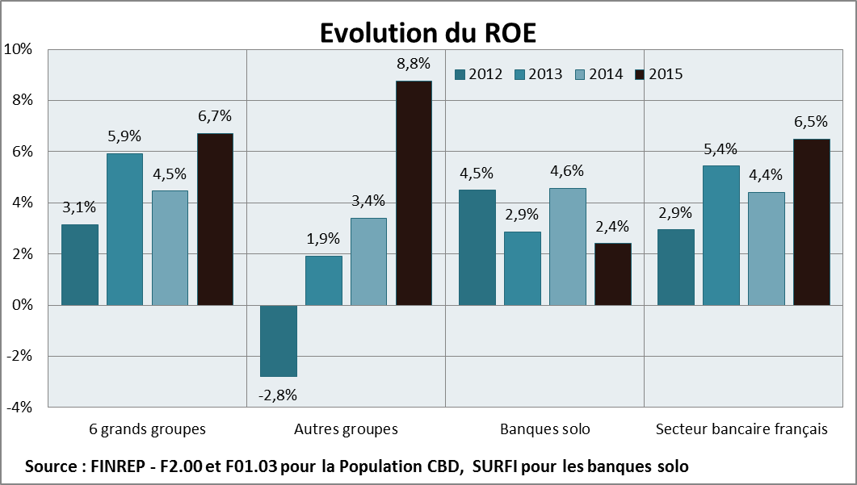

G19
Retour menu
 | Graphique 19 Résultat net / Total de bilan (Return on Assets = ROA)

 |  | ROA
 |  | 2012 | 2013 | 2014 | 2015
 | 6 grands groupes | 0.16% | 0.33% | 0.24% | 0.40%
 | Autres groupes | -0.08% | 0.07% | 0.12% | 0.36%
 | Banques solo | 0.19% | 0.13% | 0.21% | 0.11%
 | Secteur bancaire français | 0.14% | 0.29% | 0.23% | 0.37%
 | Source : FINREP - F2.00 et F01.01 , Population CBD, remise des établissements

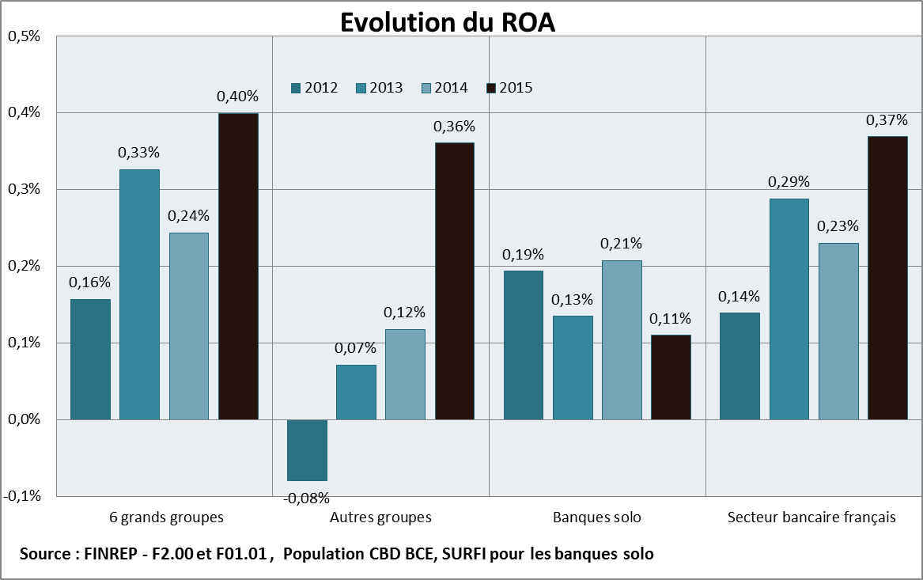

G20
Retour menu
 | Graphique 20 Composition du PNB : marge nette d’intérêt et commissions

 |  | 2014 | 2015
 | Marge nette d'intérêt | 50% | 47%
 | Commissions | 33% | 33%
 | Divers | 17% | 20%

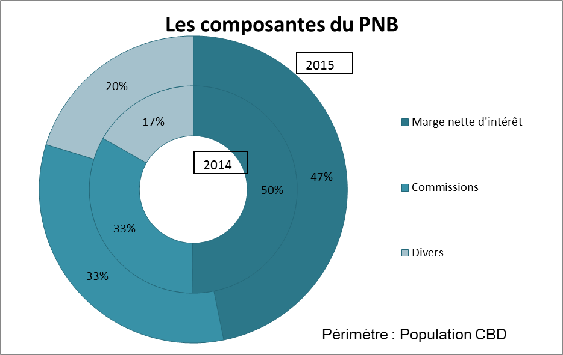

G21
Retour menu
 | Graphique 21 Dispersion des composantes du PNB Dispersion des composantes du PNB Dispersion des composantes du PNB

 |  | Marge nette d'intérêt | Commissions
 | Q1 | 33.2% | 14.0%
 | Médiane | 50.9% | 38.4%
 | Q3 | 62.5% | 47.2%
 |  | Marge nette d'intérêt | Commissions
 | Q1 | 33.2% | 14.0%
 | Q2-Q1 | 17.7% | 24.4%
 | Q3-Q2 | 11.6% | 8.9%

 | moyenne | 46.83% | 32.91%

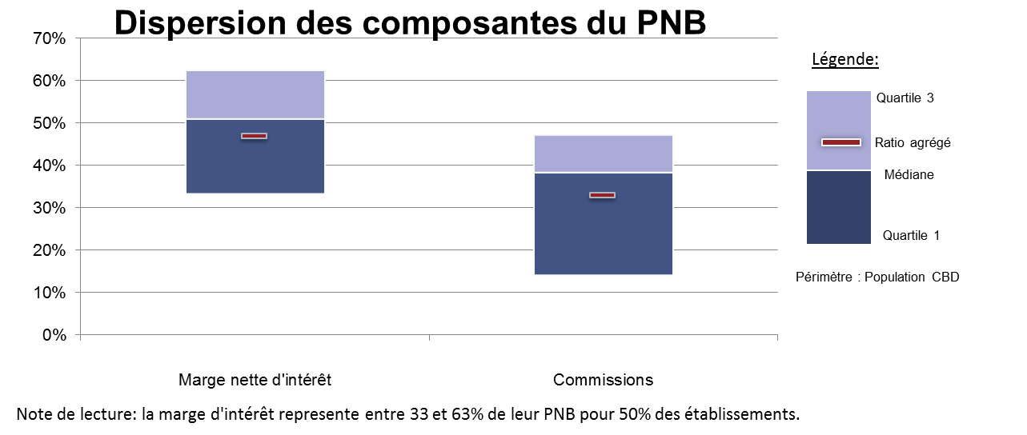

G22
Retour menu
 | Graphique 22 Principaux soldes intermédiaires de gestion

 | Source : | Données sociales agrégées BAFI (états 4080/4180) et SURFI (état Cpte_Resu)
 |  | A partir juin 2010 données SURFI

 |  | Présentation de l'état:
 |  | http://www.banque-france.fr/e-surfi/tableaux/htm/CPTE-RESU-tableau.htm

 | Activité : | Ensemble de l'activité (toutes zones et Résidents non résidents)
 | Population : | Ensemble des établissements de crédit
 |  | En milliards d'euros | 2008 | 2009 | 2010 | 2011 | 2012 | 2013 | 2014 | 2015
 |  | Produit net bancaire | 79.16 | 113.34 | 106.85 | 107.30 | 115.00 | 109.18 | 110.1 | 118.3
 |  | Résultat brut d'exploitation | 12.38 | 45.08 | 38.00 | 37.14 | 44.16 | 38.23 | 37.4 | 42.8
 |  | Résultat d'exploitation | -2.41 | 27.97 | 28.00 | 22.76 | 34.40 | 29.65 | 33.3 | 40.3
 |  | Résultat courant avant impôt | -4.17 | 25.50 | 25.55 | 12.33 | 20.71 | 32.77 | 28.8 | 37.6
 |  | Résultat net | -3.18 | 20.33 | 25.29 | 10.88 | 14.95 | 28.77 | 18.5 | 29.6

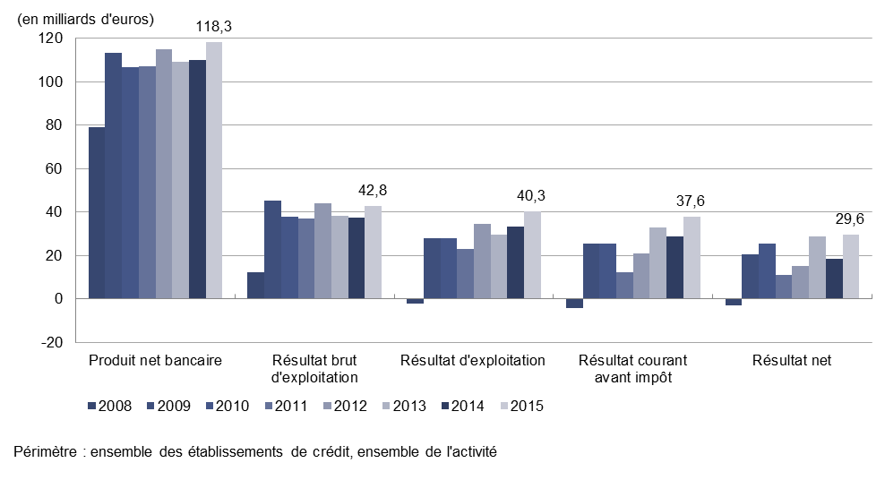

G23
Retour menu
 | Graphique 23 Effort de provisionnement rapporté au résultat brut d’exploitation

 | Source : | Données sociales agrégées BAFI (états 4080/4180) et SURFI (état Cpte_Resu)
 | de 1993 à juin 2010 | Données BAFI

 |  | Présentation de l'état:
 |  | http://www.banque-france.fr/e-surfi/tableaux/htm/CPTE-RESU-tableau.htm

 | Activité | Ensemble de l'activité (toutes zones et Résidents non résidents)
 | Population | Ensemble des établissements de crédit

 |  |  | 2002 | 2003 | 2004 | 2005 | 2006 | 2007 | 2008 | 2009 | 2010 | 2011 | 2012 | 2013 | 2014 | 2015
 |  | Résultat brut d'exploitation | 26.6 | 28.7 | 30.2 | 32.0 | 39.2 | 31.0 | 12.4 | 45.1 | 37.7 | 37.1 | 44.2 | 38.2 | 37.4 | 42.8
 |  | Dotations nettes aux provisions pour risques et charges (échelle de gauche) | -0.9 | 0.2 | -1.7 | 1.1 | -1.1 | 1.2 | 4.8 | 2.6 | 1.1 | 2.7 | -4.4 | 0.7 | 0.2 | -0.6
 |  | Dotations nettes aux provisions et pertes sur créances irrécupérables (échelle de gauche) | 5.4 | 5.2 | 3.0 | 1.3 | 1.3 | 2.7 | 10.0 | 14.5 | 8.8 | 11.7 | 14.2 | 7.9 | 5.6 | 4.9
 |  | Ratio coût du risque/résultat brut d'exploitation (échelle de droite) | 16.7 | 18.5 | 4.3 | 7.6 | 0.6 | 12.4 | 119.5 | 38.0 | 26.2 | 38.7 | 22.1 | 22.5 | 15.7 | 10.2
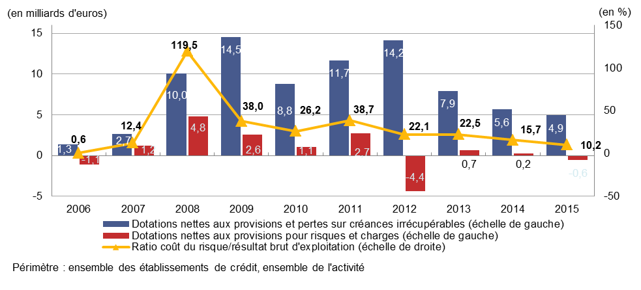

G24_G25
Retour menu
 | Graphique 24 Coefficient net d’exploitation

 | Source : | Données sociales agrégées BAFI (états 4080/4180) et SURFI (état Cpte_Resu)
 | de 1993 à juin 2010 | Données BAFI

 |  | Présentation de l'état:
 |  | http://www.banque-france.fr/e-surfi/tableaux/htm/CPTE-RESU-tableau.htm

 | Activité : | Ensemble de l'activité (toutes zones et Résidents non résidents)
 | Population : | Ensemble des établissements de crédit

 | En milliards d'euros | 2002 | 2003 | 2004 | 2005 | 2006 | 2007 | 2008 | 2009 | 2010 | 2011 | 2012 | 2013 | 2014 | 2015
 | Produit net bancaire | 77.0 | 80.6 | 83.5 | 89.5 | 104.1 | 98.0 | 79.2 | 113.3 | 106.8 | 107.3 | 115.0 | 109.2 | 110.1 | 118.3
 | Résultat brut d'exploitation | 26.6 | 28.7 | 30.2 | 32.0 | 39.2 | 31.0 | 12.4 | 45.1 | 38.0 | 37.1 | 44.2 | 38.2 | 37.4 | 42.8
 | Frais de structure | 50.4 | 51.9 | 53.4 | 57.6 | 65.0 | 67.0 | 66.8 | 68.3 | 68.9 | 70.2 | 70.8 | 70.9 | 72.6 | 75.5
 | Coefficient net d'exploitation | 65.5% | 64.4% | 63.9% | 64.3% | 62.4% | 68.4% | 84.4% | 60.2% | 64.4% | 65.4% | 61.6% | 65.0% | 66.0% | 63.8%
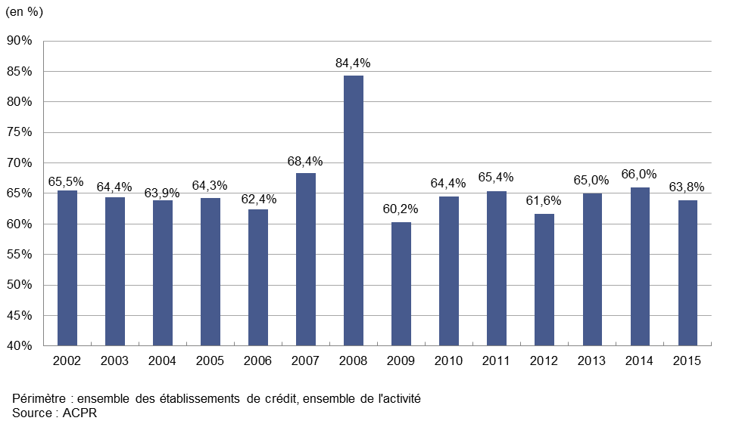

 | Graphique 25 Dispersion du coefficient net d’exploitation

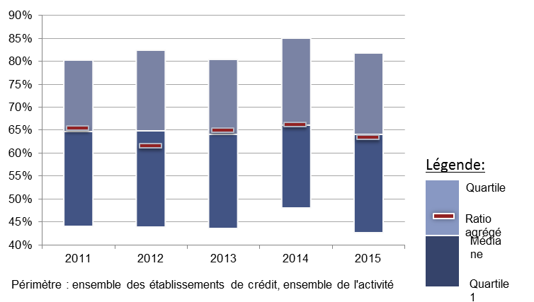
 |  | 2011 | 2012 | 2013 | 2014 | 2015
 | Q1 | 0.441 | 0.439 | 0.436 | 0.480 | 0.428
 | Médiane | 0.647 | 0.649 | 0.640 | 0.661 | 0.641
 | Q3 | 0.804 | 0.824 | 0.805 | 0.851 | 0.818

 | Ratio agrégé | 0.654 | 0.62 | 0.65 | 0.66 | 0.63

 |  | 2011 | 2012 | 2013 | 2014 | 2015
 | Médiane -Q1 | 0.207 | 0.21 | 0.20 | 0.18 | 0.21
 | Q3 - Médiane | 0.156 | 0.18 | 0.16 | 0.19 | 0.18

G30
Retour menu
 | Graphique 30 Taux de créances douteuses brutes

 | Source | Données sociales BAFI (états 4000/4100) et SURFI (état Situation)

 | SURFI | Présentation de l'état:
 |  | http://www.banque-france.fr/e-surfi/fiches/htm/SITUATION.htm
 | Activité | Ensemble de l'activité (toutes zones et Résidents non résidents)
 | Population | Ensemble des établissements de crédit

 |  | 2006-12-31 | 2007-12-31 | 2008-12-31 | 2009-12-31 | 2010-12-31 | 2011-12-31 | 2012-12-31 | 2013-12-31 | 2014-12-31 | 2015-12-31
 | Ensemble de l'activité | 3.0% | 2.7% | 2.8% | 3.6% | 3.6% | 3.5% | 3.8% | 4.1% | 3.97% | 3.8%
 | Activité en France | 3.1% | 2.8% | 2.8% | 3.4% | 3.5% | 3.4% | 3.63% | 3.76% | 3.58% | 3.45%
 | Activité via les succursales à l'étranger | 1.5% | 1.3% | 2.9% | 5.2% | 5.2% | 5.2% | 6.5% | 7.8% | 4.92% | 4.2%

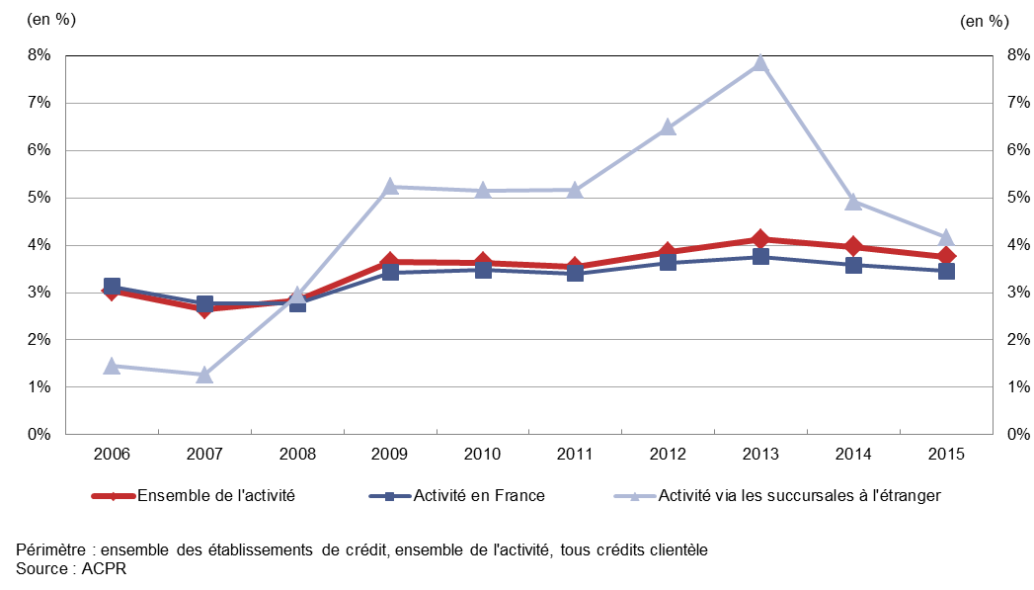

G31
Retour menu
 | Graphique 31 Taux de provisionnement des créances douteuses brutes

 | Source : | Données sociales BAFI (états 4000/4100) et SURFI (état Situation)
 |  | A partir juin 2010 données SURFI

 |  | Présentation de l'état:
 |  | http://www.banque-france.fr/e-surfi/fiches/htm/SITUATION.htm

 | Activité | Ensemble de l'activité (toutes zones et Résidents non résidents)
 | Population | Ensemble des établissements de crédit

 | En milliards d'euros | 2006-12-31 | 2007-12-31 | 2008-12-01 | 2009-12-31 | 2010-12-31 | 2011-12-31 | 2012-12-31 | 2013-12-31 | 2014-12-31 | 2015-12-31
 | Créances douteuses brutes clientèle (échelle de gauche) | 52.4 | 52.7 | 60.9 | 77.5 | 81.8 | 82.2 | 88.1 | 94.7 | 88.9 | 90.2
 | Taux de provisionnement (échelle de droite) | 63.0% | 61.3% | 56.7% | 52.3% | 52.9% | 53.6% | 51.8% | 51.1% | 50.6% | 51.0%

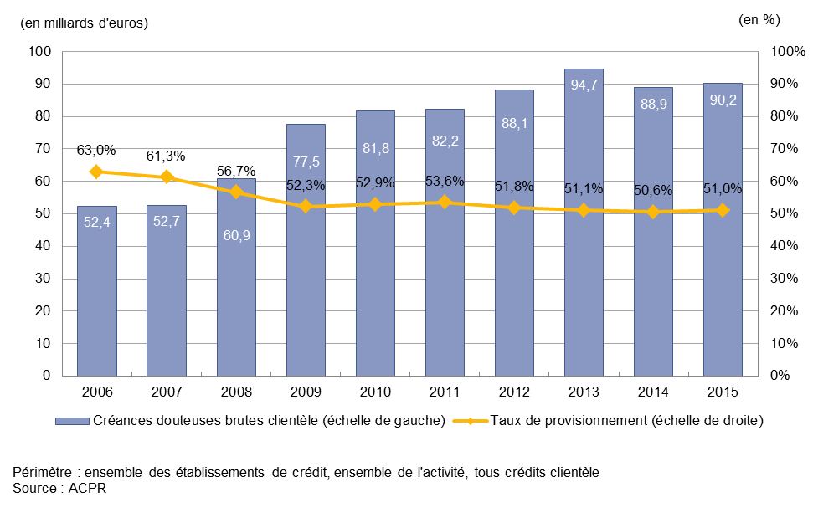

G32
Retour menu
 | Graphique 32 Évolution comparée des crédits et dépôts clientèle, hors retraitement de l’épargne centralisée

 |  |  | 2007 | 2008 |  |  |  | 2009 |  |  |  | 2010 |  |  |  | 2011 |  |  |  | 2012 |  |  |  | 2013 |  |  |  | 2014 |  |  |  | 2015
 |  | En milliards d'euros | déc. | mars | juin | sept. | déc. | mars | juin | sept. | déc. | mars | juin | sept. | déc. | mars | juin | sept. | déc. | mars | juin | sept. | déc. | mars | juin | sept. | déc. | mars | juin | sept. | déc. | mars | juin | sept. | déc.
 | Crédits à la clientèle (eg) | Crédits à la clientèle | 2,142 | 2,188 | 2,226 | 2,306 | 2,288 | 2,279 | 2,231 | 2,219 | 2,218 | 2,248 | 2,294 | 2,309 | 2,394 | 2,400 | 2,430 | 2,461 | 2,434 | 2,422 | 2,419 | 2,409 | 2,409 | 2,415 | 2,404 | 2,387 | 2,386 | 2,400 | 2,376 | 2,390 | 2,411 | 2,476 | 2,494 | 2,485 | 2,485
 | Ressources de la clientèle (eg) | Ressources de la clientèle | 1,657 | 1,682 | 1,674 | 1,723 | 1,785 | 1,834 | 1,850 | 1,861 | 1,893 | 1,910 | 1,956 | 1,990 | 2,134 | 2,133 | 2,175 | 2,123 | 2,140 | 2,198 | 2,200 | 2,226 | 2,263 | 2,286 | 2,340 | 2,313 | 2,356 | 2,348 | 2,317 | 2,345 | 2,389 | 2,458 | 2,490 | 2,513 | 2,569
 | Ratio Crédits/ dépôts (ed) | Ratio Crédits/ dépôts | 129 | 130.10612583 | 132.98524162 | 133.83174682 | 128.17583873 | 124.27908519 | 120.59183723 | 119.24986087 | 117.15262923 | 117.72488974 | 117.30470993 | 116.0118007 | 112.18851672 | 112.5239609 | 111.71472249 | 115.91694556 | 113.72705413 | 110.19716293 | 109.93031465 | 108.20099229 | 106.4 | 105.7 | 102.7 | 103.2 | 101.3 | 102.2 | 102.5 | 101.9 | 100.9 | 100.7 | 100.2 | 98.9 | 96.7

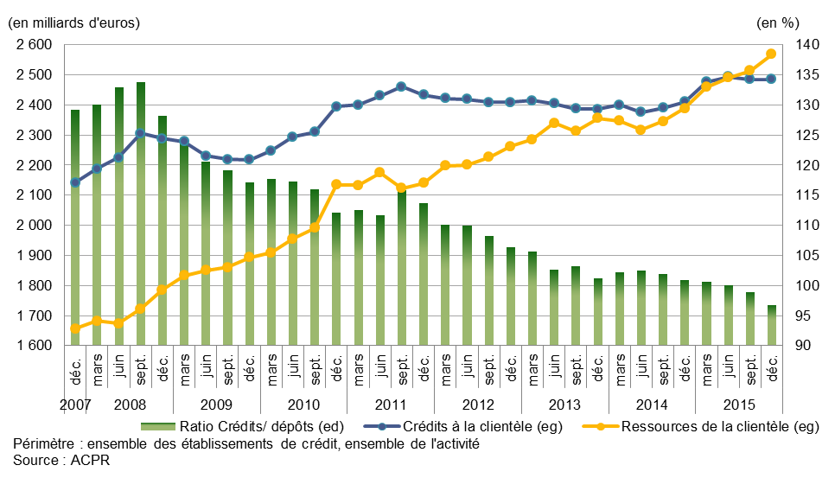

 |  |  |  |  |  |  |  |  |  |  |  |  |  |  |  |  |  |  |  |  |  |  |  |  |  |  |  |  | ,

G33_v11
Retour menu
 | Graphique 33 Évolution comparée des crédits et des ressources

 | En milliards d'euros | 2000-12-31 | 2001-12-31 | 2002-12-31 | 2003-12-31 | 2004-12-31 | 2005-12-31 | 2006-12-31 | 2007-12-31 | 2008-12-31 | 2009-12-31 | 2010-12-31 | 2011-12-31 | 2012-12-31 | 2013-12-31 | 2014-12-31 | 2015-12-31
 | CRÉDITS À LA CLIENTÈLE | 1,211 | 1,279 | 1,291 | 1,322 | 1,436 | 1,648 | 1,844 | 2,142 | 2,288 | 2,218 | 2,394 | 2,434 | 2,408 | 2,386 | 2,411 | 2,485
 | . crédits à la clientèle non financière | 1,062 | 1,093 | Variation 2015/2014 | 1,133 | 1,228 | 1,421 | 1,589 | 1,831 | 1,992 | 1,969 | 2,077 | 2,143 | 2,118 | 2,121 | 2,142 | 2,230
...
 | Ratio Crédits / Ressources clientèle | 129% | 123% | 123% | 121% | 124% | 120% | 124% | 129% | 128% | 117% | 112%
 | Source : BAFI, SURFI

 | Encours comptable des dépôts* centralisés à la Caisse des Dépôts (en GEUR) | 190 | 199 | 210 | 218 | 225 | 184 | 192 | 200 | 211 | 212 | 212
 | Source : rapport annuel du fonds d'épargne

 | Dépôts hors part centralisée à la CDC | 746 | 844 | 842 | 876 | 933 | 1,192 | 1,292 | 1,457 | 1,574 | 1,682 | 1,922

 | Ratio Crédits / Ressources clientèle hors ressources centralisées à la Caisse des Dépôts | 162% | 151% | 153% | 151% | 154% | 138% | 143% | 147% | 145% | 132% | 125%

 | * au titre principalement des livrets A, LDD et livrets d'épargne populaire (capitalisation des intérêts comprise) | 20.3% | 19.1% | 20.0% | 19.9% | 19.4% | 13.4% | 12.9% | 12.1% | 11.8% | 11.2% | 9.9%
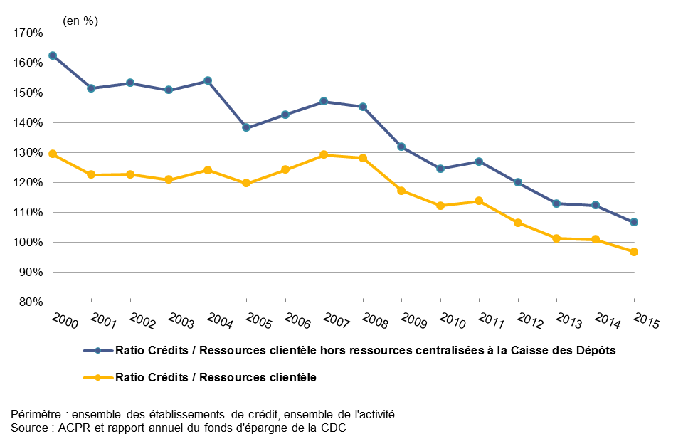

 | POUR VIGNETTE
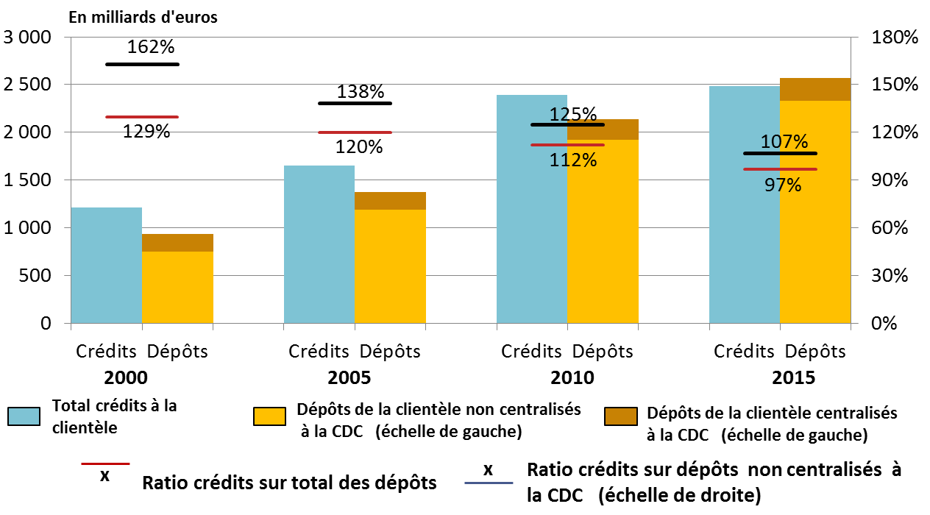

 |  | 2000-12-31 | 2005-12-31 | 2010-12-31 | 2015-12-31
 | Crédits | 1,211 | 1,648 | 2,394 | 2,485
 | Encours comptable des dépôts* centralisés à la Caisse des Dépôts (en GEUR) | 190 | 184 | 212 | 238.3
 | Dépôts de la clientèle non centralisés à la CDC (échelle de gauche) | 746 | 1,192 | 1,922 | 2,330
 | Dépôts de la clientèle | 936 | 1,376 | 2,134 | 2,569
 | Ratio crédits sur dépôts non centralisés à la CDC (échelle de droite) | 162% | 138% | 125% | 107%
 | Ratio crédits sur total des dépôts(échelle de droite) | 129% | 120% | 112% | 97%

G34_G35
Retour menu
 | Graphique 34 Portefeuille de négociation actif
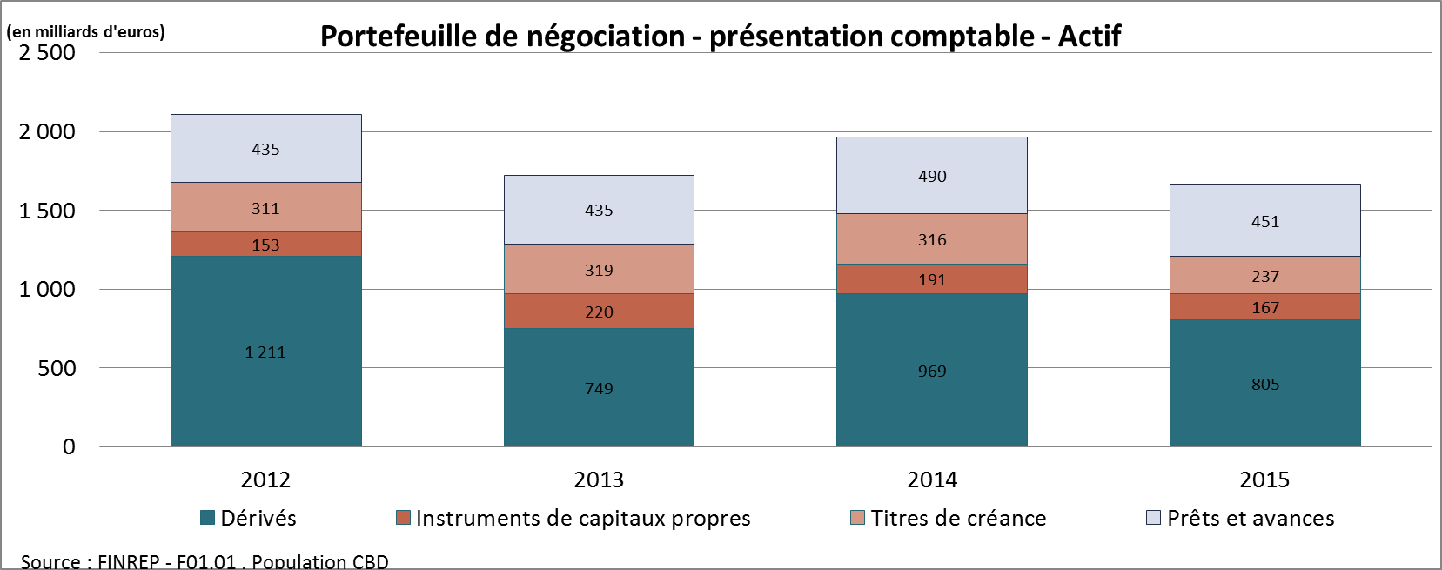

 |  | 2012 | 2013 | 2014 | 2015
 | Dérivés | 1,211 | 749 | 969 | 805
 | Instruments de capitaux propres | 153 | 220 | 191 | 167
 | Titres de créance | 311 | 319 | 316 | 237
 | Prêts et avances | 435 | 435 | 490 | 451

 | Graphique 35 Portefeuille de négociation passif

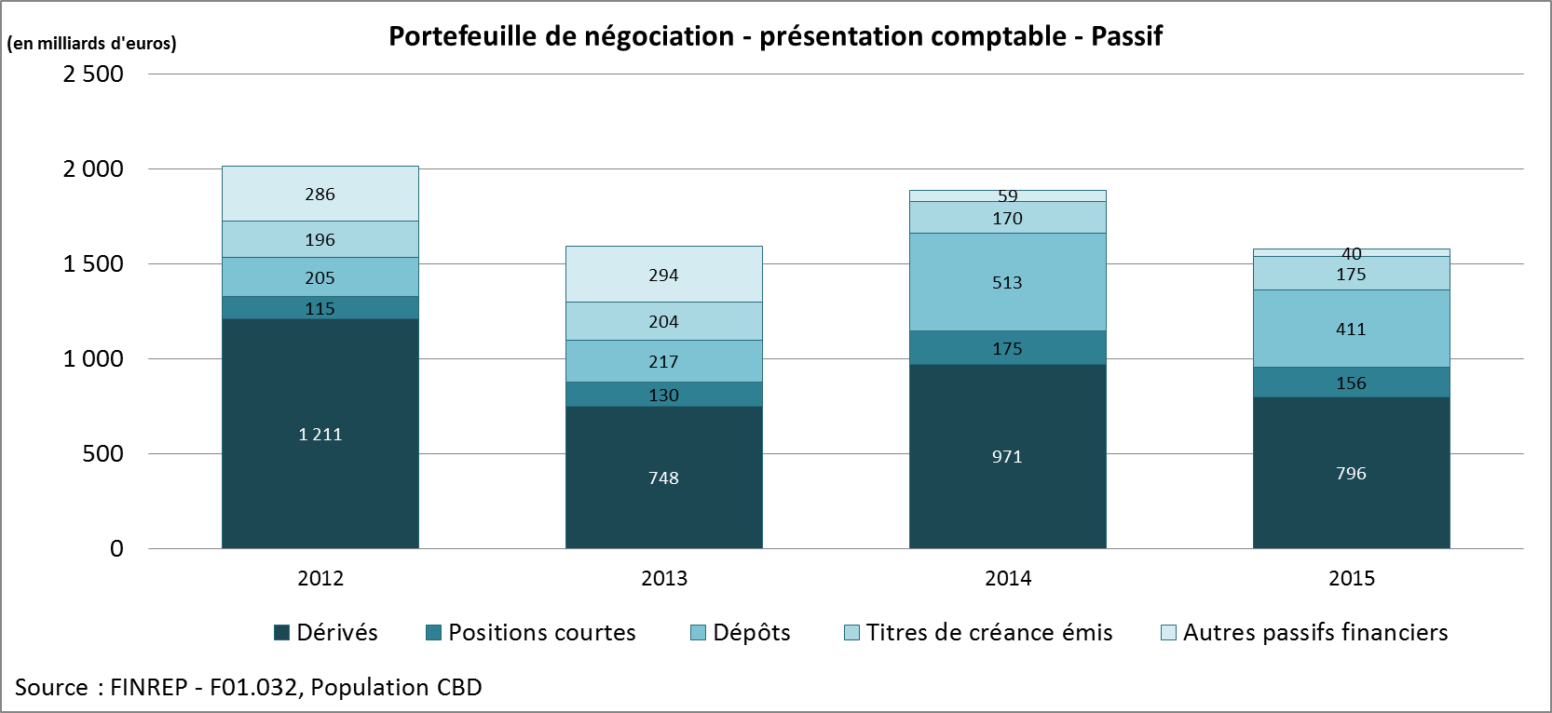

 |  | 2012 | 2013 | 2014 | 2015
 | Dérivés | 1,211 | 748 | 971 | 796
 | Positions courtes | 115 | 130 | 175 | 156
 | Dépôts | 205 | 217 | 513 | 411
 | Titres de créance émis | 196 | 204 | 170 | 175
 | Autres passifs financiers | 286 | 294 | 59 | 40

G36
...
En milliards d'euros
...
 | 2014 | 2015
Établissements de crédit | 18 | 22
Autres entreprises financières | 38 | 43
Entreprises non financières (ENF) | 118 | 98
Autres | 17 | 4
TOTAL | 191 | 167

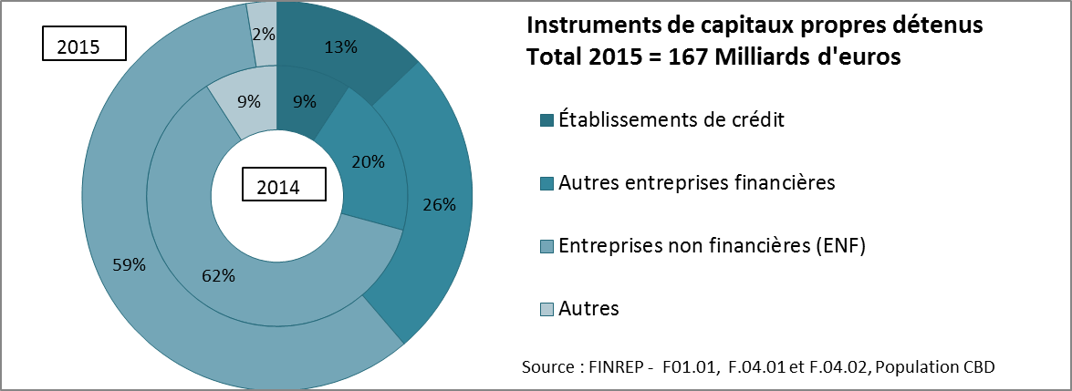

G37
...
 | Montant ( en milliards d'euros)
 | 6 grands groupes |  | Autres groupes |  | Total
 | 2014 | 2015 | 2014 | 2015 | 2014 | 2015
Banques Centrales | 13 | 10 | 0 | 0 | 13 | 10
Administrations publiques | 180 | 136 | 25 | 16 | 206 | 152
Etablissements de crédit | 42 | 27 | 5 | 3 | 47 | 30
Autres entreprises financières | 21 | 20 | 1 | 1 | 22 | 21
Entreprises non financières | 26 | 22 | 1 | 1 | 27 | 23
Source : FINREP - F01.01, F.04.01 et F.04.02, Population CBD

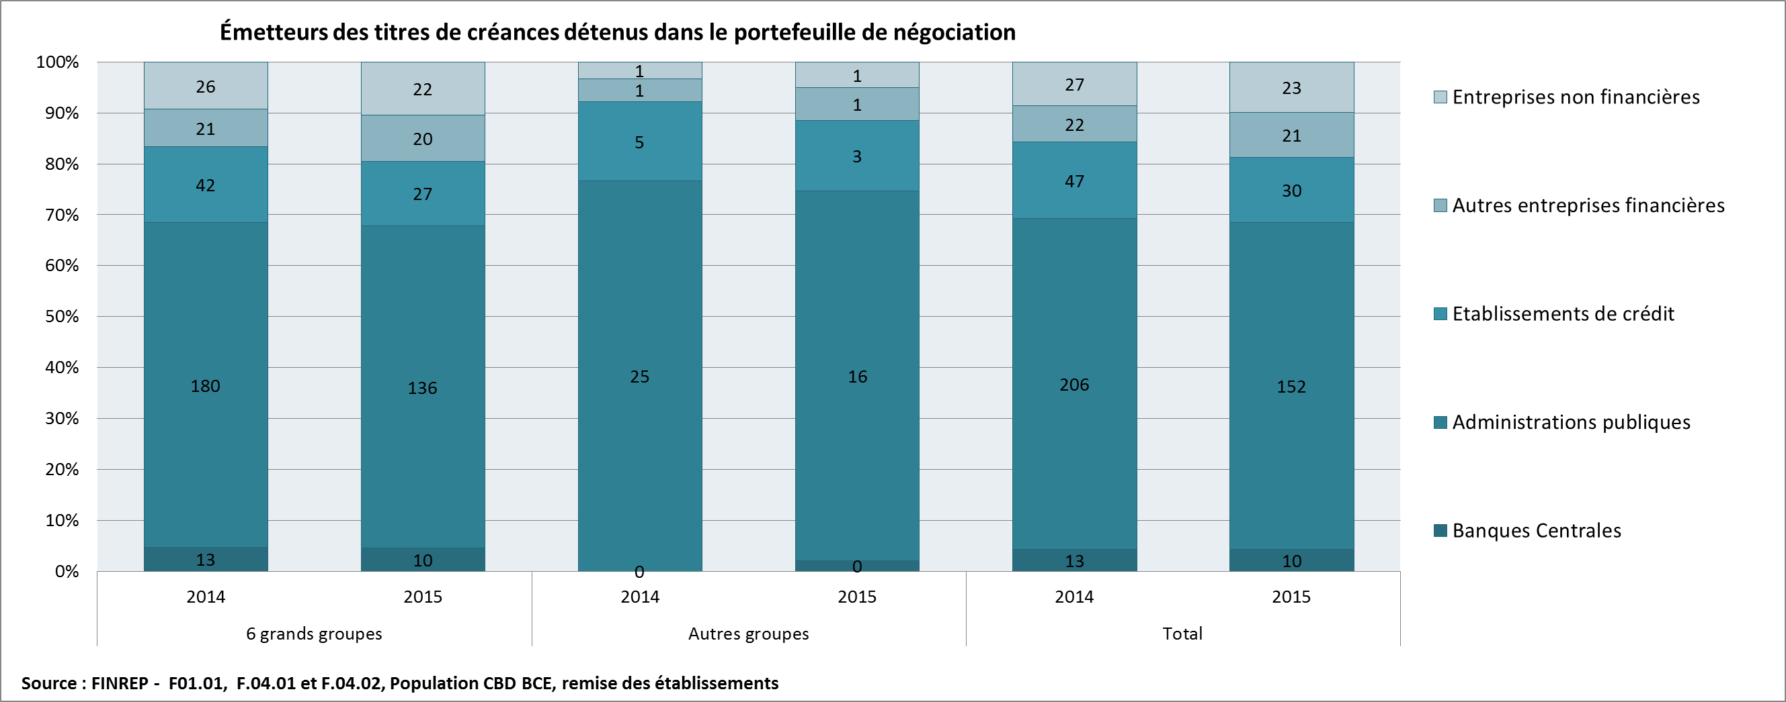

G38
Retour menu
 | Graphique 38 Positions courtes du portefeuille de négociation

 |  | Total
 | Montant en milliards d'euros | 2012 | 2013 | 2014 | 2015
 | Positions courtes
 | Instruments de capitaux propres | 7 | 9 | 23 | 27
 | Titres de créance | 107 | 121 | 153 | 130
 | Total | 115 | 130 | 175 | 156
 | Source : FINREP - F08.01, Population CBD, remise des établissements

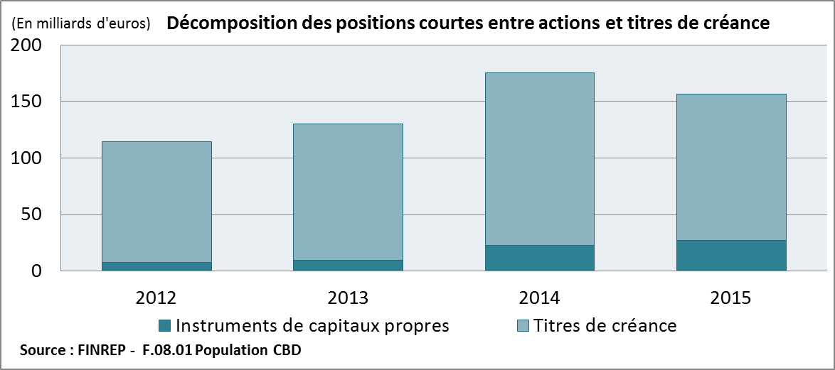

T32_G39
...
 | Montant En milliards d'euros |  |  |  |  |  |  |  |  |  | Variation ( en pourcentage)
Actifs financiers détenus à des fins de transaction (en milliards d'euros) | 147 | 142 | 119 | 133 | 138 | 139 | 161 | 117 | 121 | 103 | -3% | -16% | 12% | 4% | 1% | 15% | -27% | 3% | -15%
Value at Risk à un jour (en millions d'euros) | 53 | 52 | 43 | 31 | 23 | 23 | 30 | 39 | 32 | 36 | -3% | -18% | -27% | -26% | 0% | 29% | 32% | -18% | 12%
 | Total |  |  |  |  |  |  |  |  |  | Total
Actifs financiers détenus à des fins de transaction (en milliards d'euros) | 1,984 | 1,869 | 1,601 | 1,724 | 1,823 | 1,859 | 2,184 | 1,774 | 1,789 | 1,573 | -6% | -14% | 8% | 6% | 2% | 17% | -19% | 1% | -12%
Value at Risk à un jour (en millions d'euros) | 282 | 266 | 326 | 379 | 346 | 358 | 394 | 311 | 423 | 414 | -6% | 23% | 16% | -9% | 3% | 10% | -21% | 36% | -2%
Source : COREP : MKR_IM et FINREP: F01.01, Population CBD
coefficient de corrélation :

Graphique 39 Comparaison des évolutions de la valeur en risque (VaR) et des actifs détenus à des fins de transaction

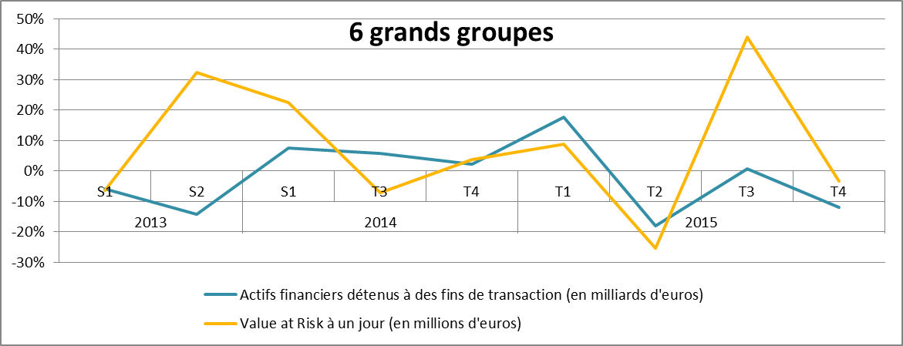
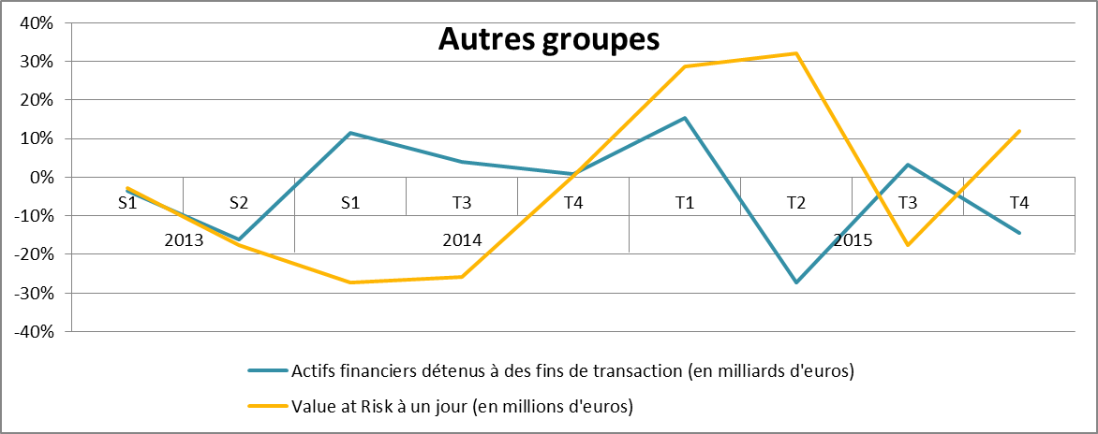

G40_v12
Retour menu
 | Graphique 40 Fonds propres du secteur bancaire français au 31/12/2015

 |  | 6 grands groupes | Autres groupes | Banques solo | Secteur bancaire français
 | CET1 | 273 | 22 | 26 | 322
 | AT1 | 29 | 0 | 1 | 30
 | T2 | 61 | 1 | 5 | 66
 | Total | 363 | 23 | 32 | 418
 | Source : COREP - CA1

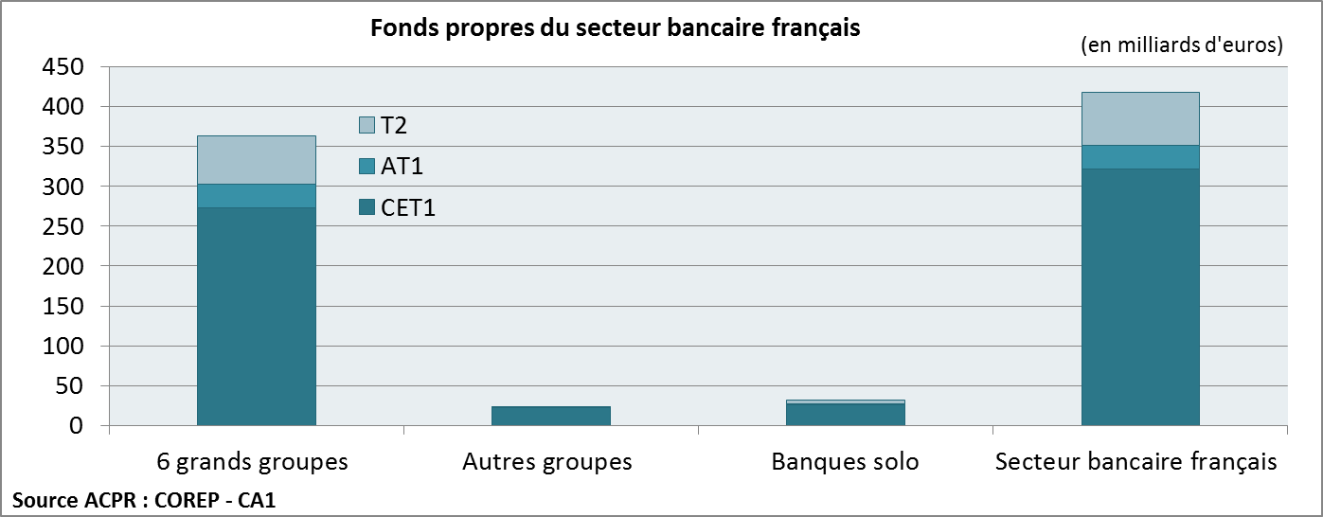

 | POUR LA VIGNETTE

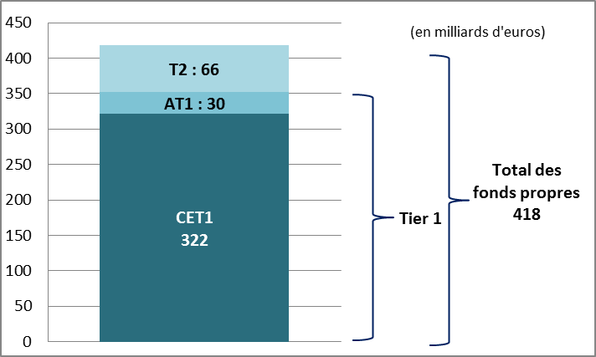

G41
Retour menu
 | Graphique 41 Pondération moyenne des expositions initiales

 |  | 6 grands groupes |  |  | Autres groupes |  |  | Banques solo
 |  | Toutes méthodes confondues | Modèle interne | Modèle standard | Toutes méthodes confondues | Modèle interne | Modèle standard | Toutes méthodes confondues | Modèle interne | Modèle standard
 | 2012 | 31% | 24% | 44% | 41% | 38% | 43% | 25% | 8% | 41%
 | 2013 | 30% | 24% | 42% | 43% | 39% | 46% | 26% | 8% | 44%
 | 2014 | 31% | 24% | 43% | 27% | 21% | 37% | 27% | 10% | 47%
 | 2015 | 30% | 25% | 42% | 27% | 20% | 39% | 26% | 11% | 45%
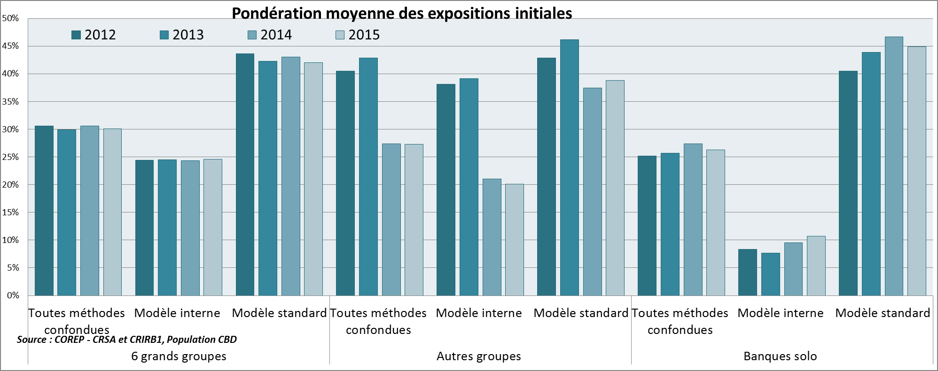

G42_G43
Retour menu
 | Graphique 42 Probabilité de défaut (PD)

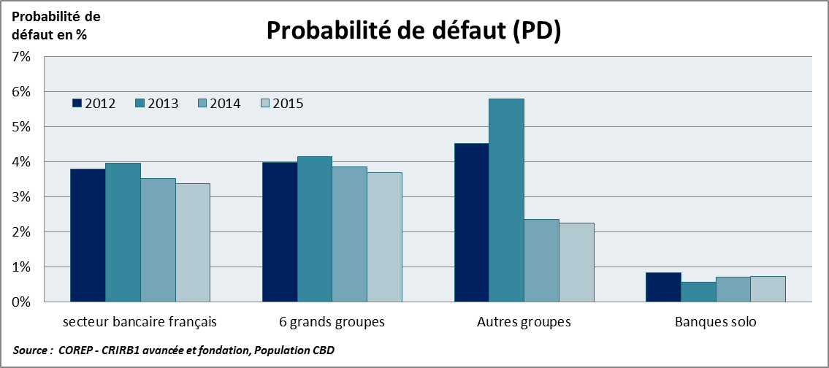

 |  |  | 2012 | 2013 | 2014 | 2015
 |  | secteur bancaire français | 3.8% | 4.0% | 3.5% | 3.4%
 |  | 6 grands groupes | 4.0% | 4.1% | 3.8% | 3.7%
 |  | Autres groupes | 4.5% | 5.8% | 2.3% | 2.2%
 |  | Banques solo | 0.8% | 0.6% | 0.7% | 0.7%

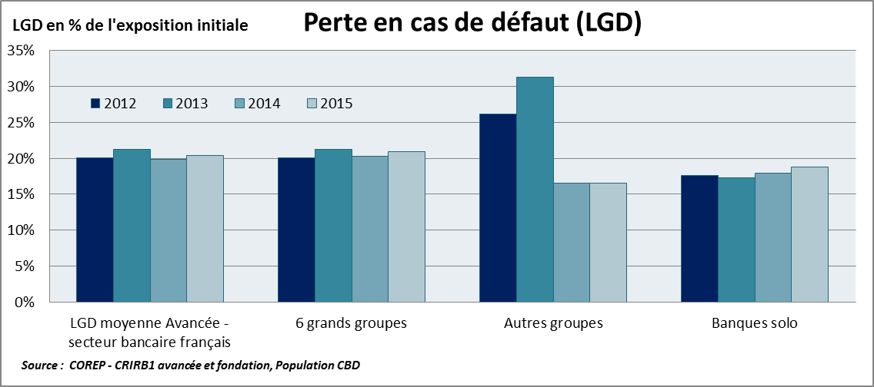
 | Graphique 43 Perte en cas de défaut (Loss given default - LGD)
 |  |  | 2012 | 2013 | 2014 | 2015
 |  | secteur bancaire français | 20.1% | 21.2% | 19.8% | 20.4%
 |  | 6 grands groupes | 20.1% | 21.2% | 20.3% | 20.9%
 |  | Autres groupes | 26.2% | 31.3% | 16.5% | 16.6%
 |  | Banques solo | 17.6% | 17.3% | 18.0% | 18.8%

G44
Retour menu
 | Graphique 44 Pondérations moyennes en méthode standard

 | Toute la population | 2012 | 2013 | 2014 | 2015
 | comprise entre 0% et 10% | 659 | 632 | 672 | 691
 | comprise entre 11 % et 100% | 1,027 | 973 | 1,179 | 1,177
 | supérieure à 100% | 46 | 49 | 23 | 22

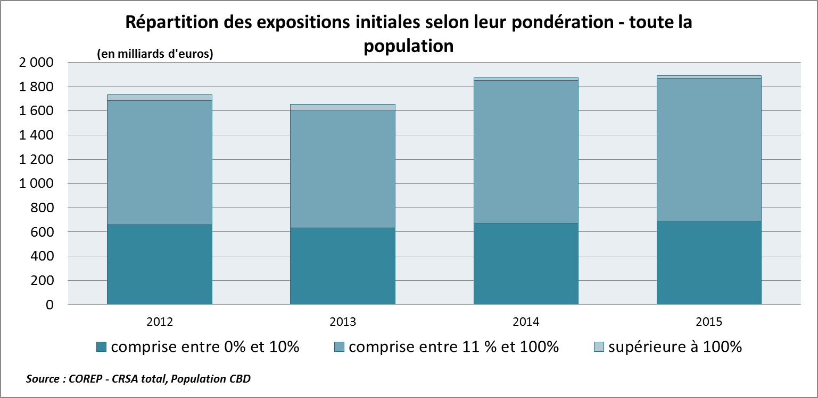

G45_v15
Retour menu
 | Graphique 45 Exigences de fonds propres correspondant aux "buffers " pour entités systémiques, en année de pleine application (2019)

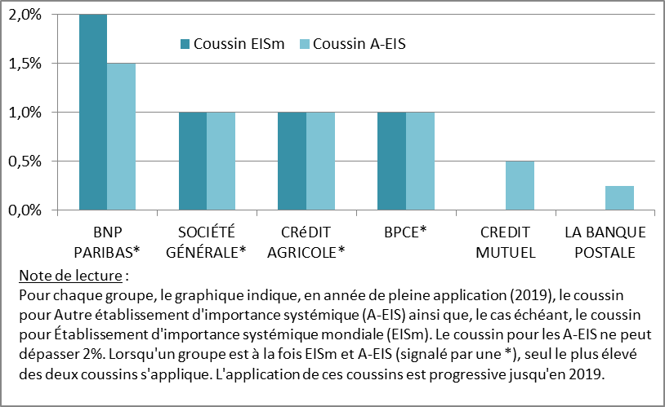
 | Dénomination | Coussin A-EIS | Coussin EISm
 |  | 2019 | en 2019
 | BNP PARIBAS* | 1.50% | 2%
 | SOCIÉTÉ GÉNÉRALE* | 1.00% | 1%
 | CRéDIT AGRICOLE* | 1.00% | 1%
 | BPCE* | 1.00% | 1%
 | CREDIT MUTUEL | 0.50%
 | LA BANQUE POSTALE | 0.25%

G46
...
Credit institution | Score
BNP Paribas | 2,495
Société Générale | 1,950
Groupe Crédit Agricole | 1,757
Groupe BPCE | 1,446
Groupe Crédit Mutuel | 693
La Banque Postale | 201
Autres banques | 1,458

